참관료
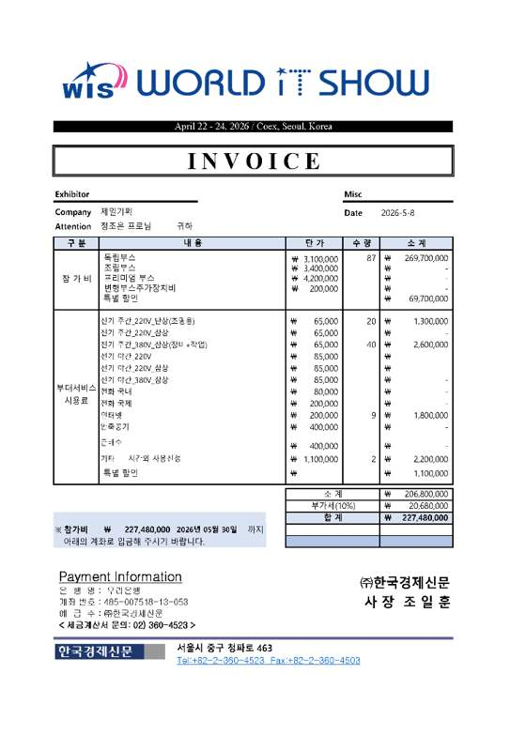

1-1.전시_인건비
증빙 상세 내역(공통_2026 World IT Show)
 |  |  |  |  |  |  |  |  | ₩5,533,735.20
구분 | 항목 | 소항목 | 세부내역 |  | 인원 | 수량 | 투입률 | 금액 | 비고 | 사진 | 공시된 엔지니어링 업체 노임 단가 기준표
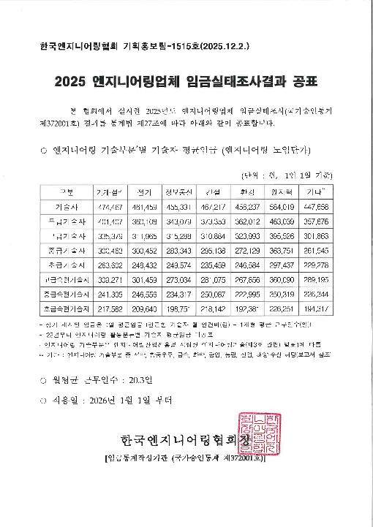
공간디자인 | 디자인 개발 | ○기획 설계 -공간 기획 및 레이아웃 -투시도 작업 및 수정 보완 -사인 그래픽 2D 작업, 수정 보완 -마감 스펙 제안 | 참여인력 | 고급 기술자 | 1 | 20 | 50% | 11,067,470 | ○기간: 2026.03.11 ~ 2026.04.07 (20일) * 26년 엔지니어링 건설 기술자 노임 단가 기준 (직접인건비, 직접경비, 제경비, 기술료 포함) [공간디자인 및 실시설계] 직접경비: 직접인건비의 10% 제경비: 직접인건비의 20% 기술료: (직접인건비+제경비)의 40% | 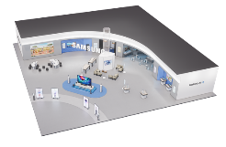 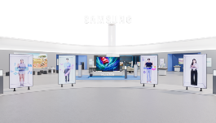
 |  |  |  | 중급 기술자 | 1 | 20 | 80% | 8,405,530
 | 디자인 개발 소계 |  |  |  |  |  |  | 19,473,001
 | 디자인 개발 합계 |  |  |  |  |  |  | 19,000,000
 | 실시 설계 | ○실시 설계 - 제작 및 도면설계 총괄 - 실시설계도 및 제작물 시공 감리 | 참여인력 | 고급 기술자 | 1 | 10 | 100% | 5,533,735 | ○기간: 2026.04.08 ~ 2026.04.21 (10일) * 26년 엔지니어링 건설 기술자 노임 단가 기준 (직접인건비, 직접경비, 제경비, 기술료 포함) [공간디자인 및 실시설계] 직접경비: 직접인건비의 10% 제경비: 직접인건비의 20% 기술료: (직접인건비+제경비)의 40% | 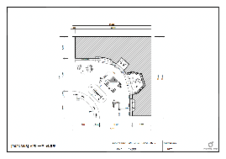 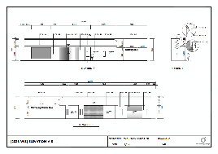
 |  |  |  | 중급 기술자 | 1 | 10 | 100% | 5,253,456
 | 실시 설계 소계 |  |  |  |  |  |  | 10,787,192
 | 실시 설계 합계 |  |  |  |  |  |  | 10,000,000
2026 World IT Show 소계 |  |  |  |  |  |  |  | 29,000,000
대행수수료 |  |  |  |  |  |  |  | 5,118,500
2026 World IT Show 총계 |  |  |  |  |  |  |  | 34,118,500

1-2.전시_인건비 증빙
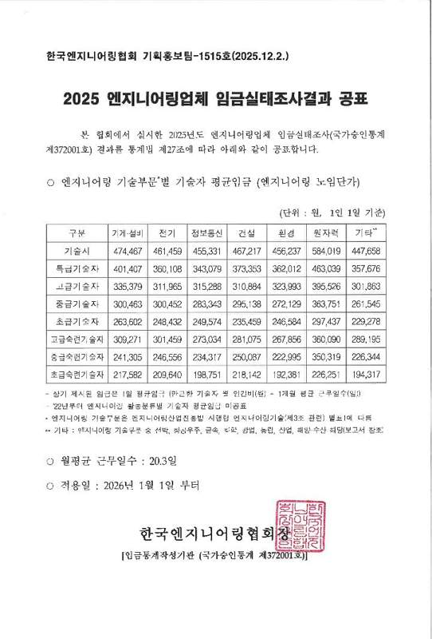
기획 및 디자인 인건비 금액 기준표
 |  |  |  |  |  |  |  | *26년 엔지니어링 기술자 및 SW 기술자 노임 단가 기준
구분 | 항목 | 세부내역 | 투입률 100% 기준 합계 | 인원 | 수량 | 투입률 | 비용 | 비고 | 구분 | 직접인건비 | 직접경비 | 제경비 | 기술료 | 최종 방향 금액 | ** <참고자료> 「엔지니어링산업 진흥법」 제31조제2항에 따른 엔지니어링사업의 대가의 기준 "실비정액가산방식"
디자인 개발 | 2026 World IT Show | 고급 기술자 | 553,374 | 2 | 20 | 50% | 11,067,470 | 2026.03.11 ~ 2026.04.07 | 특급 기술자 | 373,353 | 37,335 | 74,671 | 179,209 | 664,568 | 직접인건비
 |  | 중급 기술자 | 525,346 | 1 | 20 | 80% | 8,405,530 |  | 고급 기술자 | 310,884 | 31,088 | 62,177 | 149,224 | 553,374 | 직접경비: 직접인건비의 10%
 | 소계 |  |  |  |  |  | 19,000,000 |  | 중급 기술자 | 295,138 | 29,514 | 59,028 | 141,666 | 525,346 | 제경비: 직접인건비의 20%
디자인 개발비 합계 |  |  |  |  |  |  | 19,000,000 |  | 초급 기술자 | 235,459 | 23,546 | 47,092 | 113,020 | 419,117 | 기술료: (직접인건비+제경비)의 40%
실시 설계 | 2026 World IT Show | 고급 기술자 | 553,374 | 1 | 10 | 100% | 5,533,735 | 2026.04.08 ~ 2026.04.21
 |  | 중급 기술자 | 525,346 | 1 | 10 | 100% | 5,253,456 |  | 투입률 (근로 100% = 1일 8시간) |  | ** <참고자료> 「근로기준법」 제56조(연장ㆍ야간 및 휴일 근로)에 따른 투입률 기준 산정 방식, 해당 기준 이내 근로 투입
 | 소계 |  |  |  |  |  | 10,000,000 |  | 80% | 6.4 시간 | 100% | 주간 근로 | 1일 8시간
실시 설계비 합계 |  |  |  |  |  |  | 10,000,000 |  | 100% | 8 시간 | 150% | 연장 근로 | 1일 8시간, 주 40시간(법정근로시간)을 초과하는 근로시간으로 소정근로시간을 초과한 근로 / 통상임금의 100분의 50 이상 가산
 |  |  |  |  |  |  |  |  | 120% | 9.6 시간 | 150% | 야간 근로 | 오후 10시 ~ 다음날 오전 6시 사이의 근로 / 통상임금의 100분의 50 이상 가산
 |  |  |  |  |  |  |  |  |  |  | 175% | 휴일 근로 | 소정근로일이 아닌 휴일(공휴일 포함)에 일한 근로시간 / 8시간 이내의 휴일근로 : 통상임금의 100분의 50 이상 가산, 8시간 초과 휴일근로 : 통상임금의 100분의 100 가산

2026 WIS_전시 제작(수정2)
증빙 상세 내역(전시제작_2026 World IT Show)

구분 | 항목 | 소항목 | 세부내역 | 단위 | 수량 | 금액 | 현장사진
1. 집기 제작 | Intro | 스페이셜 사이니지 거치대 | [집기 제작] - 1,200X2,100X600 - 1.5T EGI 절곡 및 레이저 가공 - 각파이프 내부보강 - 잠금도어 경첩(자석) 하드웨어 - 지정 분체 도장 마감 | EA | 4 | 11,200,000 | 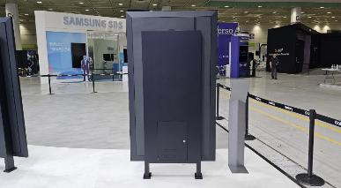
 |  | Micro RGB 바닥단 | [집기 제작] - 4,500X1,500X150 - 12T, 15T, 18T MDF NC 가공 - LED 간접조명 - 지정 우레탄 도장 마감 | EA | 1 | 5,400,000 | 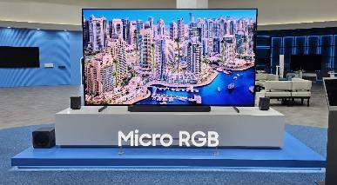
 |  | Micro RGB 포디움 | [집기 제작] - 3,200X700X500 - 12T, 15T, 18T MDF NC 가공 - 점검도어 경첩(자석) 하드웨어 - 지정 우레탄 도장 마감 | EA | 1 | 4,500,000 | 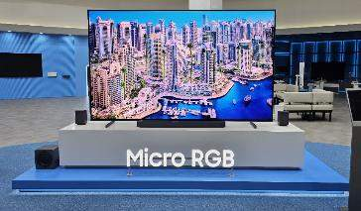
 | Zone 1 S26 Ultra | 2억화소 테이블-01 | [재활용] - 900X900X100 - 12T, 15T, 18T MDF NC 가공 - 상판 제작 교체 - 지정 필름 마감 | EA | 1 | 1,200,000 | 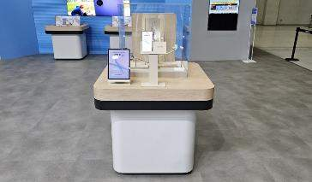
 |  | 2억화소 테이블-02 | [재활용] - 900X900X100 - 12T, 15T, 18T MDF NC 가공 - 지정 필름 마감 | EA | 1 | - | 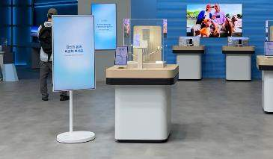
 |  | 슈퍼스테디 테이블-01 | [재활용] - 900X900X100 - 12T, 15T, 18T MDF NC 가공 - 상판 제작 교체 - 지정 필름 마감 | EA | 1 | 1,200,000 | 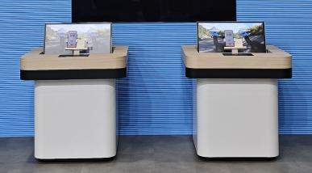
 |  | 슈퍼스테디 테이블-02 | [재활용] - 900X900X100 - 12T, 15T, 18T MDF NC 가공 - 지정 필름 마감 | EA | 1 | - | 
 | Zone 2 크로스 플랫폼 | 크로스 플랫폼 테이블-01 | [집기 제작] - 3,000X600X900 - 12T, 15T, 18T MDF NC 가공 - 점검도어 경첩(자석) 하드웨어 - 2도 우레탄 도장 마감 | EA | 1 | 3,860,000 | 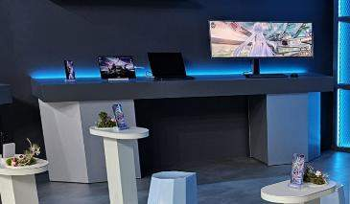
 |  | 크로스 플랫폼 테이블-02 | [집기 제작] - 3,200X450X500 - 12T, 15T, 18T MDF NC 가공 - 점검도어 경첩(자석) 하드웨어 - 지정 우레탄 도장 마감 | EA | 1 | 5,000,000 | 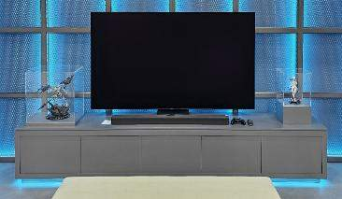
 |  | 크로스 플랫폼 테이블-03 | [집기 제작] - 5,000X600X900 - 12T, 15T, 18T MDF NC 가공 - 점검도어 경첩(자석) 하드웨어 - 2도 우레탄 도장 마감 | EA | 1 | 6,400,000 | 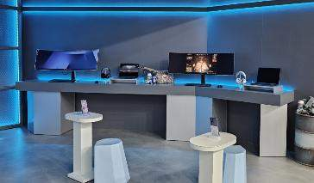
 |  | 크로스 플랫폼 소파 | [재활용] - 1,630X500X690 - 지정 필름 마감 교체 | EA | 1 | 600,000 | 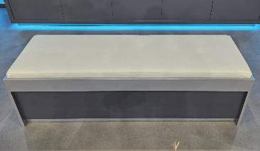
 |  | 크로스 플랫폼 선반-01 | [집기 제작] - 1,860X500X150 - 9T, 15T MDF NC 가공 - 점검도어 경첩(자석) 하드웨어 - 지정 우레탄 도장 마감 | EA | 1 | 1,500,000 | 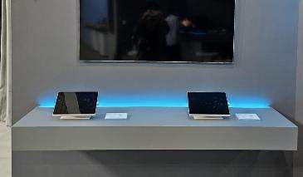
 |  | 크로스 플랫폼 선반-02 | [집기 제작] - 1,400X350X35 - 9T, 15T MDF NC 가공 - 지정 우레탄 도장 마감 | EA | 1 | 500,000 | 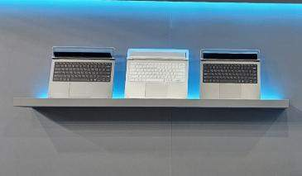
 |  | 크로스 플랫폼 노트북 거치대 | [집기 제작] - 500X350X80 - 18T MDF NC 가공 - 지정 우레탄 도장 마감 | EA | 2 | 340,000 | 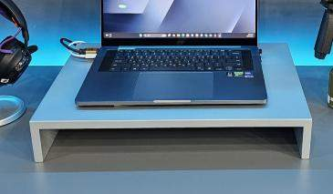
 |  | 피규어 쇼케이스 (크라운리스) | [집기 제작] - 510X400X540 - 12T, 15T, 18T MDF NC 가공 - 5T 투명아크릴 BOX - 지정 우레탄 도장 마감 | EA | 1 | 540,000 | 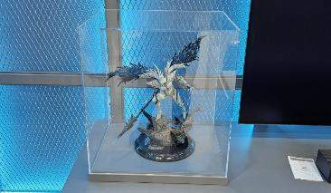
 |  | 피규어 쇼케이스 (파수인) | [집기 제작] - 300X300X520 - 12T, 15T, 18T MDF NC 가공 - 5T 투명아크릴 BOX - 지정 우레탄 도장 마감 | EA | 1 | 470,000 | 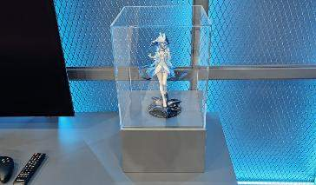
 |  | 핸즈온 테이블 | [재활용] - 500X300X690 - 18T MDF NC 가공 - 9T 레이저 가공 (보수 - 하부 금속베이스 제작) - 상판 제작 - 지정 우레탄 도장 마감 | EA | 6 | 1,800,000 | 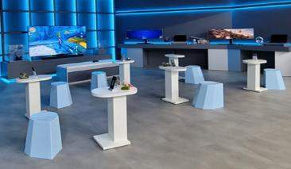
 |  | 핸즈온 스툴 | [재활용] - 430X350X450 - 기성 하늘색 가구 | EA | 6 | -
 |  | XR 소파 | [재활용] - 750X600X780 사이드모듈 - 600X600X780 코너모듈 - 삼성강남 소파 | EA | 3 | - | 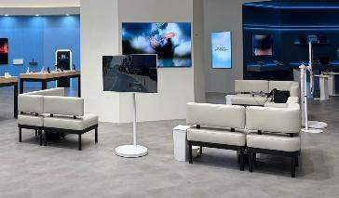
 |  | XR 트레이 | [집기 제작] - 320X380X12 - 3T, 12T 발크로멧(칼라MDF) NC 가공 - 지정 인조가죽, 우레탄 도장 마감 | EA | 3 | 780,000 | 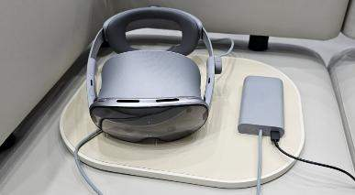
 | Zone 3 시청각 경험 | 버즈 청음 테이블 | [재활용] - 1,800X900X100 - 15T, 18T MDF NC 가공 - 상판 제작 교체 - 필름마감 | EA | 2 | 3,600,000 | 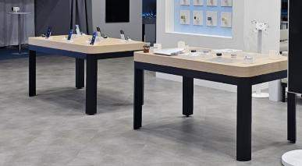
 |  | 더 프리스타일 테이블 | [재활용] - 미디어데이 더 프리스타일 테이블 | EA | 2 | - | 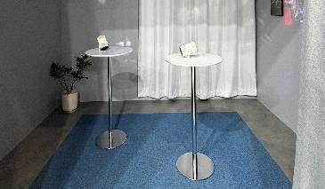
 | Zone 4 갤럭시 AI | AI 라이브쇼 테이블 | [재활용] - 2,650X1,200X750 - 1,935X720X750 - 지정 우레탄 도장 마감 (상판 보수) | EA | 2 | 860,000 | 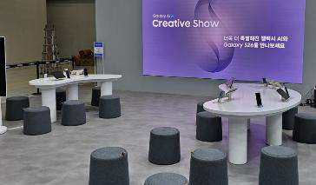
 |  | AI 라이브쇼 스툴 | [재활용] - Ø430*H420 - 홍대 라이브쇼 스툴 | EA | 20 | -
 | 베뉴 전반 | 제작집기 반입/설치 | [제작집기 반입] - 2.5톤 1대 4월 6일 (삼성강남->경기광주) - 3.5톤 1대, 1톤 2대 4월 13일 (평택창고->경기광주) - 1톤 1대 4월 17일 (삼성강남->경기광주) - 3.5톤 1대, 1톤 2대 4월 20일 (경기광주->코엑스) - 3.5톤 1대, 1톤 2대 4월 21일 (경기광주->코엑스) - 집기 반입, 반출 및 공장 입고 | 대 | 13 | 5,800,000
 |  |  | [제작집기 셋팅비] - 집기 양중, 집기 배치, 집기 조립 - 현장 셋팅 잡자재 및 공구 사용 | 식 | 1 | 9,600,000
 |  | 제작집기 철거 | [재활용 집기 철거 및 반출] - 집기/ 3.5톤 2대, 1톤 4대 4월24일, 4월 25일 (코엑스->평택창고) - TV/ 3.5톤 1대 4월24일, 4월25일 (코엑스->평택창고) - 잔넬/ 1톤 1대 4월 25일 (코엑스->평택창고) - XR소파/ 1톤 2대 4월 25일 (코엑스->삼성강남) - 집기 반출 현장 철야 작업 - 현장 철거 잡자재 및 공구 사용 - 야간 상차 후 익일 하차 | 대 | 10 | 7,200,000 | 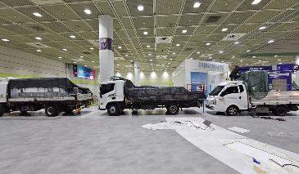 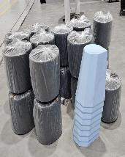 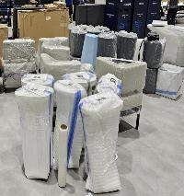
 |  |  | [재활용 집기 창고 입고 및 매장 재설치] - 평택 창고 입고 작업 - 삼성강남 XR쇼파 원복 작업 | 식 | 1 | 2,600,000 | 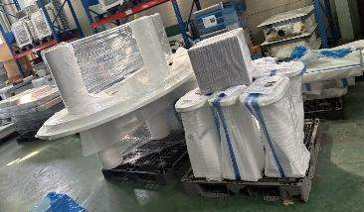 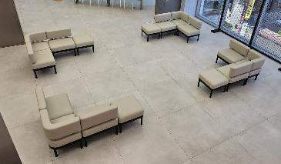
 | 집기 제작 소계 |  |  |  |  | 74,950,000
 | 집기 제작 합계 |  |  |  |  | 74,950,000
2. 전시 제작 | 베뉴 전반 | 가설 공사 | [주변 보양 및 현장 정리] - 30,000X29,000 - 양중 동선 보양 및 현장 정리정돈 (보양자재 포함) - 준공 청소 (설치일 및 오픈 당일) - 현장 주야간 작업 | M2 | 870 | 6,500,000 | 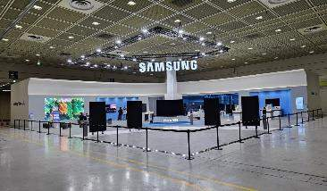
 |  |  | [고소작업 리프트] - 설치: (1일차*8대)+(2일차*8대)+(3일차*4대)=20대 | 대 | 20 | 3,000,000 | 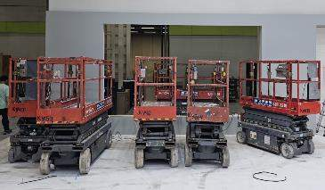
 |  | 목공사 | [기본 바닥단] - 24,000X23,000 - 9T, 15T 합판 및 MDF NC 가공 - 방염도장 - 제작 및 현장 설치 작업 | M2 | 552 | 37,600,000 | 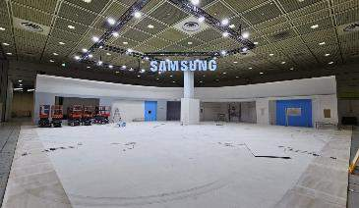
 |  |  | [기본벽체 구조] - 55,700X5,000 - 30X30각재, 5T, 12T, 15T 합판(라운드합판포함) 및 MDF NC 가공 - 상부 라운드 구조 포함 - 방염도장 - 제작 및 현장 설치 작업 | M2 | 278.5 | 34,800,000
 |  |  |  |  |  |  | 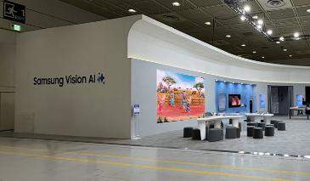
 |  |  |  |  |  |  | 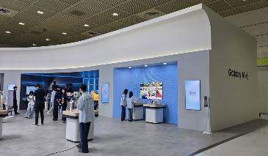
 |  |  |  |  |  |  | 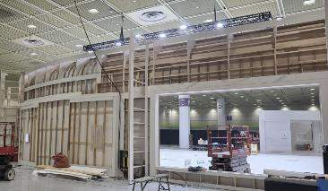
 |  |  | [슈퍼스테디 벽체] - 6,000X3,000 - 30X30각재, 5T, 12T, 15T 합판 및 MDF NC 가공 - 방염도장 - 템바보드 20mm 지정 색 수성도장 마감 - 제작 및 현장 설치 작업 | M2 | 18 | 3,600,000 | 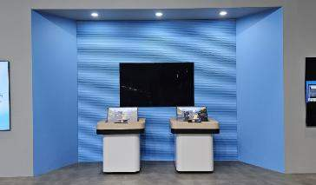
 |  |  | [슈퍼스테디 천장] - 5,000X1,000 - 30X30각재, 5T, 12T, 15T 합판 및 MDF NC 가공 - 방염도장 - 제작 및 현장 설치 작업 | M2 | 5 | 700,000
 |  |  | [크로스 플랫폼 벽체] - 17,000X3,000 - 30X30각재, 5T, 12T, 15T 합판 및 MDF NC 가공 - 방염도장 - 간접조명 프레임 지정 필름 마감 - 제작 및 현장 설치 작업 | M2 | 51 | 8,160,000
 |  |  | [크로스 플랫폼 천장] - 8,100X5,000 - 30X30각재, 5T, 12T, 15T 합판 및 MDF NC 가공 - 방염도장 - 천정 처짐 방지 보강 구조 - 제작 및 현장 설치 작업 | M2 | 40.5 | 5,670,000 | 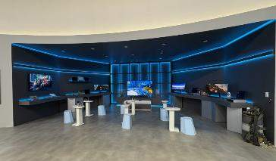
 |  |  |  |  |  |  | 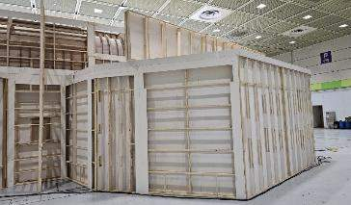
 |  |  | [더 프리스타일 벽체] - 10,000X3,000 - 30X30각재, 5T, 12T, 15T 합판 및 MDF NC 가공 - 방염도장, 지정 수성도장 마감 - 제작 및 현장 설치 작업 | M2 | 30 | 4,800,000 | 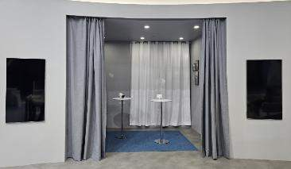
 |  |  | [더 프리스타일 천장] - 4,000X3,000 - 30X30각재, 5T, 9T, 15T 합판 및 MDF NC 가공 - 방염도장, 지정 수성도장 마감 - 제작 및 현장 설치 작업 | M2 | 12 | 1,680,000
 |  |  | [VAC 벽체] - 8,000X3,000 - 30X30각재, 5T, 12T, 15T 합판 및 MDF NC 가공 - 방염도장 - 템바보드 20mm 지정 색 수성도장 마감 - 제작 및 현장 설치 작업 | M2 | 24 | 4,800,000 | 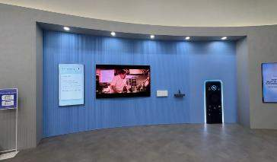
 |  |  | [VAC 천장] - 7,000X1,000 - 30X30각재, 5T, 12T, 15T 합판 및 MDF NC 가공 - 방염도장 - 제작 및 현장 설치 작업 | M2 | 7 | 1,120,000
 |  |  | [기둥 벽체] - 8.500X3,000 - 30X30각재, 5T, 12T, 15T 합판 및 MDF NC 가공 - 도어 경첩(자석) 하드웨어 - 방염도장 - 쇼케이스 내부 지정 우레탄도장 마감 - 제작 및 현장 설치 작업 | M2 | 25.5 | 4,080,000 | 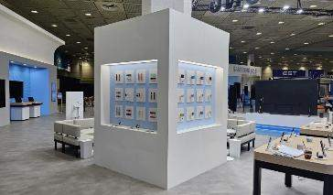
 |  | 금속 공사 | [바닥마감대] - 120X61,000 - 1.5T SUS H/L 절곡 및 용접 가공 - 내부보강용 EGI갈바 THK 1.6T - 제작 및 현장 설치 작업 | M | 61 | 6,400,000 | 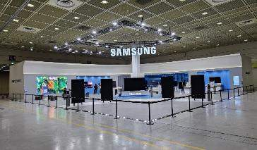
 |  |  | [크로스 플랫폼 금속 메쉬망] - 4,600X3,000 - 각파이프, 메탈라스(50X20) - 벽부고정브라켓 3T EGI 절곡 및 레이저 가공 - 지정색 분체도장 - 제작 및 현장 설치 작업 | M2 | 13.8 | 7,200,000 | 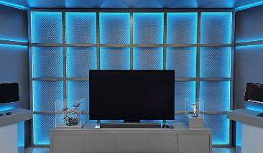
 |  |  |  |  |  |  | 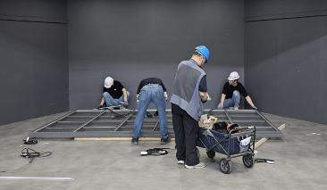
 |  | 전기 공사 | [분전반 및 배관배선] - 분전함 4개소 설치 - F-CV 3.5SQ 메인간선 작업 및 분전반 결선 - VCT 케이블 벽체 및 바닥 배선 | M2 | 552 | 17,660,000 | 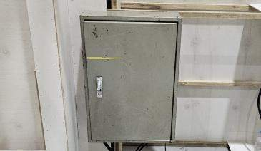
 |  |  |  |  |  |  | 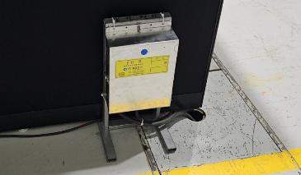
 |  |  |  |  |  |  | 
 |  |  |  |  |  |  | 
 |  |  |  |  |  |  | 
 |  |  |  |  |  |  | 
 |  |  | [콘센트 및 조명 설치] - 2구산업용노출콘센트 및 멀티콘센트 - 존별 천장 일반 매입조명 및 디밍용 매입조명 디머스위치 포함 - 트러스 전관조명200w LED투광기 34EA - 현장 설치 작업 |  |  |  | 
 |  |  |  |  |  |  | 
 |  |  |  |  |  |  | 

 |  |  |  |  |  |  | 
 |  | 수장 공사 | [외부구조 인테리어필름 마감] - 1,200X84,000 - 지정 인테리어필름 (KCC/KS418, 현대/S216) - 퍼티 및 샌딩, 프라이머 - LOSS 포함 - 현장 설치 작업 | M2 | 100.8 | 5,550,000 | 
 |  |  |  |  |  |  | 
 |  |  |  |  |  |  | 
 |  |  |  |  |  |  | 
 |  |  | [외부구조 도배지 마감] - 1,200X150,000 - 지정 도배지 (KWS/K114-3) - 퍼티 및 샌딩, 프라이머, 본드 - LOSS 포함 - 현장 설치 작업 | M2 | 180 | 7,200,000 | 
 |  |  |  |  |  |  | 
 |  |  |  |  |  |  | 
 |  |  | [내부구조 인테리어필름 마감] - 1,200X161,000 - 지정 인테리어필름 (현대/S186, KCC/KS423, 현대/ZX162) - 퍼티 및 샌딩, 프라이머 - LOSS 포함 - 현장 설치 작업 | M2 | 193.2 | 10,650,000 | 

 |  |  |  |  |  |  | 
 |  |  |  |  |  |  | 
 |  |  | [바닥 마감] - 24,000X25,000 - 지정 데코타일 (NOX / NOT 1625 , NEH 2614) - 데코타일 본드 - LOSS 포함 - 현장 설치 작업 | M2 | 600 | 29,800,000 | 
 |  |  |  |  |  |  | 
 |  |  |  |  |  |  | 
 |  |  | [카페트 마감] - 8,000X4,000+2,500X2,500 - 지정 카페트 구매 (스완 / BA102) - 카페트 본드 - LOSS 포함 - 현장 설치 작업 | M2 | 38.25 | 2,260,000 | 
 |  |  |  |  |  |  | 
 |  | 그래픽 사인공사 | [조명형 메인로고 사인] - SAMSUNG H:900 잔넬 재활용 - 재활용 보수 보완 가공 작업(도장 및 시트 부착 등) - 평택 반출 운송 | EA | 1 | 1,500,000 | 
 |  |  | [행잉 거치프레임] - 행잉 거치프레임 50x50 각파이프 가공 / 용접 및 연마 / 지정색 분체도장 - 제작 및 현장 설치 작업 - 전기 결선 작업 | M | 14.6 | 4,200,000 | 
 |  |  | [Micro RGB 로고 사인] - 미디어데이 Micro RGB 잔넬 재활용 및 운송 - 조명형 로고사인 후면 도장 및 배선 등 보수작업 - 거치프레임 각파이프,1.2T갈바 절곡 및 레이저 가공 / 지정색 분체도장 - SMPS교체 및 디머 포함 - 제작 및 현장 설치 작업 | EA | 1 | 950,000 | 
 |  |  | [아크릴 스카시] - 아크릴입체스카시 5T NC 및 레이저가공 - 현도 컷팅시트 / 실사 돔보컷팅 - 제작 및 현장 설치 작업 | EA | 25 | 1,800,000 | 
 |  |  |  |  |  |  | 
 |  |  | [간접 LED] - 기본벽체 LED 간접조명 - 크로스 플랫폼 LED 간접조명, RGB연출 컨트롤 - 더프리스타일존 선반 LED 간접조명 - 버즈, 워치 ACC 쇼케이스 천정 LED 간접조명, 광확산PC 아크릴 - 제작 및 현장 설치 작업 | M | 225 | 9,600,000 | 

 |  |  | [VMD 소품 연출] - VMD 디자인 및 스타일링 - 크로스 플랫폼 핸즈온 테이블 쿠키런 미니어쳐 연출 - 크로스 플랫폼 배틀그라운드 소품 연출 - 더프리스타일존 커튼 화이트/ 그레이 - 더프리스타일존 오브제/화분/탁상 시계/탁상 캘릭더/모형책 - 더프리스타일존 액자 제작 - 현장 설치 작업 | 식 | 1 | 3,500,000 | 
 |  |  |  |  |  |  | 
 |  |  |  |  |  |  | 
 |  |  |  |  |  |  | 
 |  |  |  |  |  |  | 
 |  |  |  |  |  |  | 
 |  |  |  |  |  |  | 
 |  |  | [아크릴 소도구 제작] - 쿠키런 피규어 아크릴 받침대 4EA | EA | 4 | 300,000 | 
 |  |  | [아크릴 소도구 제작] - 갤럭시탭 악세서리 거치대 3EA | EA | 3 | 150,000 | 
 |  | 영상하드웨어 공사 | [AI Live Show LED] - P1.98 Flat LED 4,500X2.500 - 컨트롤러 및 PC 기타 부속품류 - 현장 설치 작업 | EA | 45 | 11,700,000 | 
 |  |  |  |  |  |  | 
 |  |  | [TV 및 사이니지 설치] - 더 무빙 스타일 27" 2대 / 무빙 스타일 43" 5대 / 55" TV 6대 / 75" TV 2대 설치 - MicroRGB 85" 1대 / MicroRGB 115" 1대 / OLED 83" 1대 설치 - Monitor ODYSSEY G9 3대 설치 - Sound BAR 2대 설치 - 통신, 영상케이블 배선 바닥, 벽체, 집기 포설작업 - 현장 설치 작업 | EA | 23 | 9,200,000 | 
 |  |  |  |  |  |  | 
 |  |  |  |  |  |  | 
 |  |  |  |  |  |  | 

 |  |  |  |  |  |  | 
 |  |  |  |  |  |  | 
 |  |  |  |  |  |  | 
 |  |  | [스페이셜사니이지 렌탈 및 설치] - 스페이셜사이니지 렌탈 - 현장 설치 작업 | EA | 4 | 6,200,000 | 
 |  | 리깅 공사 | [트러스 리깅] - 14,000X9,100 (290*290 트러스 * 60m) - 메인리깅포인트 1톤, 보조포인트 와이어 천정 고정 - 트러스리깅, 리깅 안전진단비 포함 - 잡자재 및 공구사용, 공과잡비 포함 - 현장 설치 작업 | M | 60 | 13,000,000 | 
 |  | 안전관리비 | [안전관리비] - 안전모, 안전화, 안전벨트, 사다리아웃트리거, 말비계 낙상방지기, 소화기 등 | 식 | 1 | 3,000,000 | 
 |  |  |  |  |  |  | 
 |  | 소방 공사 | [자동 확산 소화기 설치] - 더프리스타일존 1EA - 크로스 플랫폼 2EA | EA | 3 | 150,000 | 
 |  |  |  |  |  |  | 
 |  | 철거 공사 | [구조물 현장 철거 및 정리 정돈, 원복] - 구조 철거 현장 작업 - 산업폐기물처리 5톤 집게차 4대, 1톤 3대 - 철거 잡자재 및 공구사용 | M2 | 870 |  12,000,000 | 

 |  |  |  |  |  |  | 
 |  |  |  |  |  |  | 
 | 전시 공사 소계 |  |  |  |  | 280,480,000
 | 전시 공사 합계 |  |  |  |  | 280,480,000
3. 필수보험료 | 필수보험료 | 산재보험료 | 공사금액 * 0.85724% | 식 | 1 | 2,404,387
 |  | 고용보험료 | 공사금액 * 0.7685% | 식 | 1 | 2,155,489
 |  | 보증보험료 | 공사금액(VAT포함) * 0.102% | 식 | 1 |  | 내용 삭제
 | 필수보험료 총계 |  |  |  |  | 4,559,876
2026 World IT Show 소계 |  |  |  |  |  | 359,989,876
대행수수료 |  |  |  |  |  | 62,961,389 | 보험료 5%, 이외 17.65%
2026 World IT Show 총계 |  |  |  |  |  | 422,951,264

1-3.전시_제작(수정)
증빙 상세 내역(전시제작_2026 World IT Show)

구분 | 항목 | 소항목 | 세부내역 | 단위 | 수량 | 금액 | 현장사진
1. 집기 제작 | Intro | 스페이셜 사이니지 거치대 | [집기 제작] - 1,200X2,100X600 - 1.5T EGI 절곡 및 레이저 가공 - 각파이프 내부보강 - 잠금도어 경첩(자석) 하드웨어 - 지정 분체 도장 마감 | EA | 4 | 11,200,000 | 
 |  | Micro RGB 바닥단 | [집기 제작] - 4,500X1,500X150 - 12T, 15T, 18T MDF NC 가공 - LED 간접조명 - 지정 우레탄 도장 마감 | EA | 1 | 5,400,000
 |  | Micro RGB 포디움 | [집기 제작] - 3,200X700X500 - 12T, 15T, 18T MDF NC 가공 - 점검도어 경첩(자석) 하드웨어 - 지정 우레탄 도장 마감 | EA | 1 | 4,500,000 | 
 | Zone 1 S26 Ultra | 2억화소 테이블-01 | [재활용] - 900X900X100 - 12T, 15T, 18T MDF NC 가공 - 상판 제작 교체 - 지정 필름 마감 | EA | 1 | 1,200,000 | 
 |  | 2억화소 테이블-02 | [재활용] - 900X900X100 - 12T, 15T, 18T MDF NC 가공 - 지정 필름 마감 | EA | 1 | - | 
 |  | 슈퍼스테디 테이블-01 | [재활용] - 900X900X100 - 12T, 15T, 18T MDF NC 가공 - 상판 제작 교체 - 지정 필름 마감 | EA | 1 | 1,200,000
 |  | 슈퍼스테디 테이블-02 | [재활용] - 900X900X100 - 12T, 15T, 18T MDF NC 가공 - 지정 필름 마감 | EA | 1 | - | 
 | Zone 2 크로스 플랫폼 | 크로스 플랫폼 테이블-01 | [집기 제작] - 3,000X600X900 - 12T, 15T, 18T MDF NC 가공 - 점검도어 경첩(자석) 하드웨어 - 2도 우레탄 도장 마감 | EA | 1 | 3,860,000
 |  | 크로스 플랫폼 테이블-02 | [집기 제작] - 3,200X450X500 - 12T, 15T, 18T MDF NC 가공 - 점검도어 경첩(자석) 하드웨어 - 지정 우레탄 도장 마감 | EA | 1 | 5,000,000
 |  | 크로스 플랫폼 테이블-03 | [집기 제작] - 5,000X600X900 - 12T, 15T, 18T MDF NC 가공 - 점검도어 경첩(자석) 하드웨어 - 2도 우레탄 도장 마감 | EA | 1 | 6,400,000 | 
 |  | 크로스 플랫폼 소파 | [재활용] - 1,630X500X690 - 지정 필름 마감 교체 | EA | 1 | 600,000
 |  | 크로스 플랫폼 선반-01 | [집기 제작] - 1,860X500X150 - 9T, 15T MDF NC 가공 - 점검도어 경첩(자석) 하드웨어 - 지정 우레탄 도장 마감 | EA | 1 | 1,500,000 | 
 |  | 크로스 플랫폼 선반-02 | [집기 제작] - 1,400X350X35 - 9T, 15T MDF NC 가공 - 지정 우레탄 도장 마감 | EA | 1 | 500,000
 |  | 크로스 플랫폼 노트북 거치대 | [집기 제작] - 500X350X80 - 18T MDF NC 가공 - 지정 우레탄 도장 마감 | EA | 2 | 340,000
 |  | 피규어 쇼케이스 (크라운리스) | [집기 제작] - 510X400X540 - 12T, 15T, 18T MDF NC 가공 - 5T 투명아크릴 BOX - 지정 우레탄 도장 마감 | EA | 1 | 540,000
 |  | 피규어 쇼케이스 (파수인) | [집기 제작] - 300X300X520 - 12T, 15T, 18T MDF NC 가공 - 5T 투명아크릴 BOX - 지정 우레탄 도장 마감 | EA | 1 | 470,000 | 
 |  | 핸즈온 테이블 | [재활용] - 500X300X690 - 18T MDF NC 가공 - 9T 레이저 가공 (보수 - 하부 금속베이스 제작) - 상판 제작 - 지정 우레탄 도장 마감 | EA | 6 | 1,800,000
 |  | 핸즈온 스툴 | [재활용] - 430X350X450 - 기성 하늘색 가구 | EA | 6 | -
 |  | XR 소파 | [재활용] - 750X600X780 사이드모듈 - 600X600X780 코너모듈 - 삼성강남 소파 | EA | 3 | - | 
 |  | XR 트레이 | [집기 제작] - 320X380X12 - 3T, 12T 발크로멧(칼라MDF) NC 가공 - 지정 인조가죽, 우레탄 도장 마감 | EA | 3 | 780,000
 | Zone 3 시청각 경험 | 버즈 청음 테이블 | [재활용] - 1,800X900X100 - 15T, 18T MDF NC 가공 - 상판 제작 교체 - 필름마감 | EA | 2 | 3,600,000
 |  | 더 프리스타일 테이블 | [재활용] - 미디어데이 더 프리스타일 테이블 | EA | 2 | - | 
 | Zone 4 갤럭시 AI | AI 라이브쇼 테이블 | [재활용] - 2,650X1,200X750 - 1,935X720X750 - 지정 우레탄 도장 마감 (상판 보수) | EA | 2 | 860,000 | 
 |  | AI 라이브쇼 스툴 | [재활용] - Ø430*H420 - 홍대 라이브쇼 스툴 | EA | 20 | -
 | 베뉴 전반 | 제작집기 반입/설치 | [제작집기 반입] - 2.5톤 1대 4월 6일 (삼성강남->경기광주) - 3.5톤 1대, 1톤 2대 4월 13일 (평택창고->경기광주) - 1톤 1대 4월 17일 (삼성강남->경기광주) - 3.5톤 1대, 1톤 2대 4월 20일 (경기광주->코엑스) - 3.5톤 1대, 1톤 2대 4월 21일 (경기광주->코엑스) - 집기 반입 | 식 | 1 | 5,800,000
 |  |  | [제작집기 셋팅비] - 집기 양중, 집기 배치, 집기 조립 - 현장 셋팅 잡자재 및 공구 사용 | 식 | 1 | 9,600,000
 | 집기 제작 소계 |  |  |  |  | 65,150,000
 | 집기 제작 합계 |  |  |  |  | 65,150,000
2. 전시 제작 | 베뉴 전반 | 가설 공사 | [주변 보양 및 현장 정리] - 30,000X29,000 - 양중 동선 보양 및 현장 정리정돈 (보양자재 포함) - 준공 청소 (설치일 및 오픈 당일) - 현장 주야간 작업 | M2 | 870 | 6,500,000
 |  |  | [고소작업 리프트] - 설치: (1일차*8대)+(2일차*8대)+(3일차*4대)=20대 | 대 | 20 | 3,000,000 | 
 |  | 목공사 | [기본 바닥단] - 24,000X23,000 - 9T, 15T 합판 및 MDF NC 가공 - 방염도장 - 제작 및 현장 설치 작업 | M2 | 552 | 37,600,000 | 
 |  |  | [기본벽체 구조] - 55,700X5,000 - 30X30각재, 5T, 12T, 15T 합판(라운드합판포함) 및 MDF NC 가공 - 상부 라운드 구조 포함 - 방염도장 - 제작 및 현장 설치 작업 | M2 | 278.5 | 34,800,000
 |  |  |  |  |  |  | 
 |  |  |  |  |  |  | 

 |  |  | [슈퍼스테디 벽체] - 6,000X3,000 - 30X30각재, 5T, 12T, 15T 합판 및 MDF NC 가공 - 방염도장 - 템바보드 20mm 지정 색 수성도장 마감 - 제작 및 현장 설치 작업 | M2 | 18 | 3,600,000 | 
 |  |  | [슈퍼스테디 천장] - 5,000X1,000 - 30X30각재, 5T, 12T, 15T 합판 및 MDF NC 가공 - 방염도장 - 제작 및 현장 설치 작업 | M2 | 5 | 700,000
 |  |  | [크로스 플랫폼 벽체] - 17,000X3,000 - 30X30각재, 5T, 12T, 15T 합판 및 MDF NC 가공 - 방염도장 - 간접조명 프레임 지정 필름 마감 - 제작 및 현장 설치 작업 | M2 | 51 | 8,160,000
 |  |  | [크로스 플랫폼 천장] - 8,100X5,500 - 30X30각재, 5T, 12T, 15T 합판 및 MDF NC 가공 - 방염도장 - 천정 처짐 방지 보강 구조 - 제작 및 현장 설치 작업 | M2 | 44.55 | 5,670,000 | 
 |  |  |  |  |  |  | 
 |  |  | [더 프리스타일 벽체] - 10,000X3,000 - 30X30각재, 5T, 12T, 15T 합판 및 MDF NC 가공 - 방염도장, 지정 수성도장 마감 - 제작 및 현장 설치 작업 | M2 | 30 | 4,800,000
 |  |  | [더 프리스타일 천장] - 4,000X3,000 - 30X30각재, 5T, 9T, 15T 합판 및 MDF NC 가공 - 방염도장, 지정 수성도장 마감 - 제작 및 현장 설치 작업 | M2 | 12 | 1,680,000
 |  |  | [VAC 벽체] - 8,000X3,000 - 30X30각재, 5T, 12T, 15T 합판 및 MDF NC 가공 - 방염도장 - 템바보드 20mm 지정 색 수성도장 마감 - 제작 및 현장 설치 작업 | M2 | 24 | 4,800,000 | 
 |  |  | [VAC 천장] - 7,000X1,000 - 30X30각재, 5T, 12T, 15T 합판 및 MDF NC 가공 - 방염도장 - 제작 및 현장 설치 작업 | M2 | 7 | 1,120,000
 |  |  | [기둥 벽체] - 8.500X3,000 - 30X30각재, 5T, 12T, 15T 합판 및 MDF NC 가공 - 도어 경첩(자석) 하드웨어 - 방염도장 - 쇼케이스 내부 지정 우레탄도장 마감 - 제작 및 현장 설치 작업 | M2 | 25.5 | 4,080,000 | 
 |  | 금속 공사 | [바닥마감대] - 120X61,000 - 1.5T SUS H/L 절곡 및 용접 가공 - 내부보강용 EGI갈바 THK 1.6T - 제작 및 현장 설치 작업 | M | 61 | 6,400,000 | 
 |  |  | [크로스 플랫폼 금속 메쉬망] - 4,600X3,000 - 각파이프, 메탈라스(50X20) - 벽부고정브라켓 3T EGI 절곡 및 레이저 가공 - 지정색 분체도장 - 제작 및 현장 설치 작업 | M2 | 13.8 | 7,200,000

 |  | 전기 공사 | [분전반 및 배관배선] - 분전함 4개소 설치 - F-CV 3.5SQ 메인간선 작업 및 분전반 결선 - VCT 케이블 벽체 및 바닥 배선 | M2 | 552 | 17,660,000 | 
 |  |  |  |  |  |  | 

 |  |  |  |  |  |  | 
 |  |  | [콘센트 및 조명 설치] - 2구산업용노출콘센트 및 멀티콘센트 - 존별 천장 일반 매입조명 및 디밍용 매입조명 디머스위치 포함 - 트러스 전관조명200w LED투광기 34EA - 현장 설치 작업 |  |  |  | 
 |  |  |  |  |  |  | 

 |  |  |  |  |  |  | 
 |  | 수장 공사 | [외부구조 인테리어필름 마감] - 1,200X84,000 - 지정 인테리어필름 (KCC/KS418, 현대/S216) - 퍼티 및 샌딩, 프라이머 - LOSS 포함 - 현장 설치 작업 | M2 | 100.8 | 5,550,000
 |  |  |  |  |  |  | 
 |  |  |  |  |  |  | 

 |  |  | [외부구조 도배지 마감] - 1,200X150,000 - 지정 도배지 (KWS/K114-3) - 퍼티 및 샌딩, 프라이머, 본드 - LOSS 포함 - 현장 설치 작업 | M2 | 180 | 7,200,000

 |  |  |  |  |  |  | 
 |  |  | [내부구조 인테리어필름 마감] - 1,200X161,000 - 지정 인테리어필름 (현대/S186, KCC/KS423, 현대/ZX162) - 퍼티 및 샌딩, 프라이머 - LOSS 포함 - 현장 설치 작업 | M2 | 193.2 | 10,650,000 | 

 |  |  |  |  |  |  | 
 |  |  | [바닥 마감] - 24,000X25,000 - 지정 데코타일 (NOX / NOT 1625 , NEH 2614) - 데코타일 본드 - LOSS 포함 - 현장 설치 작업 | M2 | 600 | 29,800,000 | 
 |  |  |  |  |  |  | 

 |  |  | [카페트 마감] - 8,000X4,000+2,500X2,500 - 지정 카페트 구매 (스완 / BA102) - 카페트 본드 - LOSS 포함 - 현장 설치 작업 | M2 | 38.25 | 2,260,000 | 
 |  |  |  |  |  |  | 
 |  | 그래픽 사인공사 | [조명형 메인로고 사인] - SAMSUNG H:900 잔넬 재활용 - 재활용 보수 보완 가공 작업(도장 및 시트 부착 등) - 평택 반출 운송 | 식 | 1 | 1,500,000 | 
 |  |  | [조명형 메인로고 사인] - 행잉 거치프레임 50x50 각파이프 가공 / 용접 및 연마 / 지정색 분체도장 - 제작 및 현장 설치 작업 - 전기 결선 작업 | M | 14.6 | 4,200,000
 |  |  | [Micro RGB 로고 사인] - 미디어데이 Micro RGB 잔넬 재활용 및 운송 - 조명형 로고사인 후면 도장 및 배선 등 보수작업 - 거치프레임 각파이프,1.2T갈바 절곡 및 레이저 가공 / 지정색 분체도장 - SMPS교체 및 디머 포함 - 제작 및 현장 설치 작업 | 식 | 1 | 950,000 | 
 |  |  | [아크릴 스카시] - 아크릴입체스카시 5T NC 및 레이저가공 - 현도 컷팅시트 / 실사 돔보컷팅 - 제작 및 현장 설치 작업 | EA | 25 | 1,800,000 | 
 |  |  |  |  |  |  | 
 |  |  | [간접 LED] - 기본벽체 LED 간접조명 - 크로스 플랫폼 LED 간접조명, RGB연출 컨트롤 - 더프리스타일존 선반 LED 간접조명 - 버즈, 워치 ACC 쇼케이스 천정 LED 간접조명, 광확산PC 아크릴 - 제작 및 현장 설치 작업 | M | 225 | 9,600,000 | 

 |  |  | [VMD 소품 연출] - VMD 디자인 및 스타일링 - 크로스 플랫폼 핸즈온 테이블 쿠키런 미니어쳐 연출 - 크로스 플랫폼 배틀그라운드 소품 연출 - 더프리스타일존 커튼 화이트/ 그레이 - 더프리스타일존 오브제/화분/탁상 시계/탁상 캘릭더/모형책 - 더프리스타일존 액자 제작 - 현장 설치 작업 | 식 | 1 | 3,500,000 | 

 |  |  | [아크릴 소도구 제작] - 쿠키런 피규어 아크릴 받침대 4EA | EA | 4 | 300,000
 |  |  | [아크릴 소도구 제작] - 갤럭시탭 악세서리 거치대 3EA | EA | 3 | 150,000 | 
 |  | 영상하드웨어 공사 | [AI Live Show LED] - P1.98 Flat LED 4,500X2.500 - 컨트롤러 및 PC 기타 부속품류 - 현장 설치 작업 | 식 | 1 | 11,700,000
 |  |  |  |  |  |  | 
 |  |  | [TV 및 사이니지 설치] - 더 무빙 스타일 27", 무빙 스타일 43", 55", 75" TV 설치 - MicroRGB 85", MicroRGB 115", OLED 83" 설치 - Monitor ODYSSEY G9 설치 - Sound BAR 설치 - 통신, 영상케이블 배선 바닥, 벽체, 집기 포설작업 - 현장 설치 작업 | 식 | 1 | 9,200,000 | 
 |  |  |  |  |  |  | 
 |  |  |  |  |  |  | 
 |  |  |  |  |  |  | 

 |  |  |  |  |  |  | 
 |  |  |  |  |  |  | 
 |  |  | [스페이셜사니이지 렌탈 및 설치] - 스페이셜사이니지 렌탈 - 현장 설치 작업 | EA | 4 | 6,200,000 | 
 |  | 리깅 공사 | [트러스 리깅] - 14,000X9,100 - 트러스리깅, 리깅 안전진단비 포함 - 잡자재 및 공구사용, 공과잡비 포함 - 현장 설치 작업 | 식 | 1 | 13,000,000 | 
 |  | 안전관리비 | [안전관리비] - 안전모, 안전화, 안전벨트, 사다리아웃트리거, 말비계 낙상방지기, 소화기 등 | 식 | 1 | 3,000,000 | 
 |  |  |  |  |  |  | 
 |  | 소방 공사 | [자동 확산 소화기 설치] - 더프리스타일존 1EA - 크로스 플랫폼 2EA | EA | 3 | 150,000

 |  | 철거 공사 | [구조물 현장 철거 및 정리 정돈, 원복] - 구조 철거 현장 작업 - 폐기물처리비 - 철거 잡자재 및 공구사용 | 식 | 1 | 12,000,000

 |  |  |  |  |  |  | 
 |  |  |  |  |  |  | 
 |  |  | [재활용 집기 현장 철거 및 정리 정돈, 원복] - 집기/ 3.5톤 2대, 1톤 3대 4월24일, 4월 25일 (코엑스->평택창고) - TV/ 3.5톤 1대 4월24일, 4월25일 (코엑스->평택창고) - 잔넬/ 1톤 1대 4월 25일 (코엑스->평택창고) - XR소파/ 1톤 2대 4월 25일 (코엑스->삼성강남) - 집기 반출 현장 철야 작업 - 평택 창고 입고 작업 - 삼성강남 XR쇼파 원복 작업 | 식 | 1 | 9,800,000 | 
 |  |  |  |  |  |  | 
 |  |  |  |  |  |  | 
 |  |  |  |  |  |  | 
 | 전시 공사 소계 |  |  |  |  | 290,280,000
 | 전시 공사 합계 |  |  |  |  | 290,280,000
3. 필수보험료 | 필수보험료 | 산재보험료 | 공사금액 * 0.85724% | 식 | 1 | 2,488,396
 |  | 고용보험료 | 공사금액 * 0.7685% | 식 | 1 | 2,230,802
 |  | 보증보험료 | 공사금액(VAT포함) * 0.102% | 식 | 1 | 325,694
 | 필수보험료 총계 |  |  |  |  | 5,044,892
2026 World IT Show 소계 |  |  |  |  |  | 360,474,892
대행수수료 |  |  |  |  |  | 62,985,640 | 보험료 5%, 이외 17.65%
2026 World IT Show 총계 |  |  |  |  |  | 423,460,532

1-3.전시_제작
증빙 상세 내역(전시제작_2026 World IT Show)

구분 | 항목 | 소항목 | 세부내역 | 단위 | 수량 | 금액 | 현장사진
1. 집기 제작 | Intro | 스페이셜 사이니지 거치대 | [집기 제작] - 1,200X2,100X600 - 1.5T EGI 절곡 및 레이저 가공 - 각파이프 내부보강 - 잠금도어 경첩(자석) 하드웨어 - 지정 분체 도장 마감 | EA | 4 | 11,200,000
 |  | Micro RGB 바닥단 | [집기 제작] - 4,500X1,500X150 - 12T, 15T, 18T MDF NC 가공 - LED 간접조명 - 지정 우레탄 도장 마감 | EA | 1 | 5,400,000
 |  | Micro RGB 포디움 | [집기 제작] - 3,200X700X500 - 12T, 15T, 18T MDF NC 가공 - 점검도어 경첩(자석) 하드웨어 - 지정 우레탄 도장 마감 | EA | 1 | 4,500,000 | 
 | Zone 1 S26 Ultra | 2억화소 테이블-01 | [재활용] - 900X900X100 - 12T, 15T, 18T MDF NC 가공 - 상판 제작 교체 - 지정 필름 마감 | EA | 1 | 1,200,000 | 
 |  | 2억화소 테이블-02 | [재활용] - 900X900X100 - 12T, 15T, 18T MDF NC 가공 - 지정 필름 마감 | EA | 1 | - | 
 |  | 슈퍼스테디 테이블-01 | [재활용] - 900X900X100 - 12T, 15T, 18T MDF NC 가공 - 상판 제작 교체 - 지정 필름 마감 | EA | 1 | 1,200,000
 |  | 슈퍼스테디 테이블-02 | [재활용] - 900X900X100 - 12T, 15T, 18T MDF NC 가공 - 지정 필름 마감 | EA | 1 | - | 
 | Zone 2 크로스 플랫폼 | 크로스 플랫폼 테이블-01 | [집기 제작] - 3,000X600X900 - 12T, 15T, 18T MDF NC 가공 - 점검도어 경첩(자석) 하드웨어 - 2도 우레탄 도장 마감 | EA | 1 | 3,860,000 | 
 |  | 크로스 플랫폼 테이블-02 | [집기 제작] - 3,200X450X500 - 12T, 15T, 18T MDF NC 가공 - 점검도어 경첩(자석) 하드웨어 - 지정 우레탄 도장 마감 | EA | 1 | 5,000,000 | 
 |  | 크로스 플랫폼 테이블-03 | [집기 제작] - 5,000X600X900 - 12T, 15T, 18T MDF NC 가공 - 점검도어 경첩(자석) 하드웨어 - 2도 우레탄 도장 마감 | EA | 1 | 6,400,000 | 
 |  | 크로스 플랫폼 소파 | [재활용] - 1,630X500X690 - 지정 필름 마감 교체 | EA | 1 | 600,000 | 
 |  | 크로스 플랫폼 선반-01 | [집기 제작] - 1,860X500X150 - 9T, 15T MDF NC 가공 - 점검도어 경첩(자석) 하드웨어 - 지정 우레탄 도장 마감 | EA | 1 | 1,500,000 | 
 |  | 크로스 플랫폼 선반-02 | [집기 제작] - 1,400X350X35 - 9T, 15T MDF NC 가공 - 지정 우레탄 도장 마감 | EA | 1 | 500,000 | 
 |  | 크로스 플랫폼 노트북 거치대 | [집기 제작] - 500X350X80 - 18T MDF NC 가공 - 지정 우레탄 도장 마감 | EA | 2 | 340,000 | 
 |  | 피규어 쇼케이스 (크라운리스) | [집기 제작] - 510X400X540 - 12T, 15T, 18T MDF NC 가공 - 5T 투명아크릴 BOX - 지정 우레탄 도장 마감 | EA | 1 | 540,000 | 
 |  | 피규어 쇼케이스 (파수인) | [집기 제작] - 300X300X520 - 12T, 15T, 18T MDF NC 가공 - 5T 투명아크릴 BOX - 지정 우레탄 도장 마감 | EA | 1 | 470,000 | 
 |  | 핸즈온 테이블 | [재활용] - 500X300X690 - 18T MDF NC 가공 - 9T 레이저 가공 (보수 - 하부 금속베이스 제작) - 상판 제작 - 지정 우레탄 도장 마감 | EA | 6 | 1,800,000 | 
 |  | 핸즈온 스툴 | [재활용] - 430X350X450 - 기성 하늘색 가구 | EA | 6 | -
 |  | XR 소파 | [재활용] - 750X600X780 사이드모듈 - 600X600X780 코너모듈 - 삼성강남 소파 | EA | 3 | - | 
 |  | XR 트레이 | [집기 제작] - 320X380X12 - 3T, 12T 발크로멧(칼라MDF) NC 가공 - 지정 인조가죽, 우레탄 도장 마감 | EA | 3 | 780,000
 | Zone 3 시청각 경험 | 버즈 청음 테이블 | [재활용] - 1,800X900X100 - 15T, 18T MDF NC 가공 - 상판 제작 교체 - 필름마감 | EA | 2 | 3,600,000
 |  | 더 프리스타일 테이블 | [재활용] - 미디어데이 더 프리스타일 테이블 | EA | 2 | - | 
 | Zone 4 갤럭시 AI | AI 라이브쇼 테이블 | [재활용] - 2,650X1,200X750 - 1,935X720X750 - 지정 우레탄 도장 마감 (상판 보수) | EA | 2 | 860,000 | 
 |  | AI 라이브쇼 스툴 | [재활용] - Ø430*H420 - 홍대 라이브쇼 스툴 | EA | 20 | -
 | 베뉴 전반 | 제작집기 반입/설치 | [제작집기 반입] - 2.5톤 1대 4월 6일 (삼성강남->경기광주) - 3.5톤 1대, 1톤 2대 4월 13일 (평택창고->경기광주) - 1톤 1대 4월 17일 (삼성강남->경기광주) - 3.5톤 1대, 1톤 2대 4월 20일 (경기광주->코엑스) - 3.5톤 1대, 1톤 2대 4월 21일 (경기광주->코엑스) - 집기 반입 | 식 | 1 | 5,800,000
 |  |  | [제작집기 셋팅비] - 집기 양중, 집기 배치, 집기 조립 - 현장 셋팅 잡자재 및 공구 사용 | 식 | 1 | 9,600,000
 | 집기 제작 소계 |  |  |  |  | 65,150,000
 | 집기 제작 합계 |  |  |  |  | 65,150,000
2. 전시 제작 | 베뉴 전반 | 가설 공사 | [주변 보양 및 현장 정리] - 30,000X29,000 - 양중 동선 보양 및 현장 정리정돈 (보양자재 포함) - 준공 청소 (설치일 및 오픈 당일) - 현장 주야간 작업 | M2 | 870 | 6,500,000 | 
 |  |  | [고소작업 리프트] - 설치: (1일차*8대)+(2일차*8대)+(3일차*4대)=20대 | 식 | 1 | 3,000,000 | 
 |  | 목공사 | [기본 바닥단] - 24,000X23,000 - 9T, 15T 합판 및 MDF NC 가공 - 방염도장 - 제작 및 현장 설치 작업 | M2 | 552 | 37,600,000 | 
 |  |  | [기본벽체 구조] - 55,700X5,000 - 30X30각재, 5T, 12T, 15T 합판(라운드합판포함) 및 MDF NC 가공 - 상부 라운드 구조 포함 - 방염도장 - 제작 및 현장 설치 작업 | M2 | 278.5 | 34,800,000
 |  |  |  |  |  |  | 
 |  |  |  |  |  |  | 
 |  |  |  |  |  |  | 
 |  |  | [슈퍼스테디 벽체] - 6,000X3,000 - 30X30각재, 5T, 12T, 15T 합판 및 MDF NC 가공 - 방염도장 - 템바보드 20mm 지정 색 수성도장 마감 - 제작 및 현장 설치 작업 | M2 | 18 | 3,600,000 | 
 |  |  | [슈퍼스테디 천장] - 5,000X1,000 - 30X30각재, 5T, 12T, 15T 합판 및 MDF NC 가공 - 방염도장 - 제작 및 현장 설치 작업 | M2 | 5 | 700,000 | 
 |  |  | [크로스 플랫폼 벽체] - 17,000X3,000 - 30X30각재, 5T, 12T, 15T 합판 및 MDF NC 가공 - 방염도장 - 간접조명 프레임 지정 필름 마감 - 제작 및 현장 설치 작업 | M2 | 51 | 8,160,000 | 
 |  |  | [크로스 플랫폼 천장] - 8,100X5,500 - 30X30각재, 5T, 12T, 15T 합판 및 MDF NC 가공 - 방염도장 - 천정 처짐 방지 보강 구조 - 제작 및 현장 설치 작업 | M2 | 44.55 | 5,670,000 | 
 |  |  |  |  |  |  | 
 |  |  | [더 프리스타일 벽체] - 10,000X3,000 - 30X30각재, 5T, 12T, 15T 합판 및 MDF NC 가공 - 방염도장, 지정 수성도장 마감 - 제작 및 현장 설치 작업 | M2 | 30 | 4,800,000 | 
 |  |  | [더 프리스타일 천장] - 4,000X3,000 - 30X30각재, 5T, 9T, 15T 합판 및 MDF NC 가공 - 방염도장, 지정 수성도장 마감 - 제작 및 현장 설치 작업 | M2 | 12 | 1,680,000 | 
 |  |  | [VAC 벽체] - 8,000X3,000 - 30X30각재, 5T, 12T, 15T 합판 및 MDF NC 가공 - 방염도장 - 템바보드 20mm 지정 색 수성도장 마감 - 제작 및 현장 설치 작업 | M2 | 24 | 4,800,000 | 
 |  |  | [VAC 천장] - 7,000X1,000 - 30X30각재, 5T, 12T, 15T 합판 및 MDF NC 가공 - 방염도장 - 제작 및 현장 설치 작업 | M2 | 7 | 1,120,000 | 
 |  |  | [기둥 벽체] - 8.500X3,000 - 30X30각재, 5T, 12T, 15T 합판 및 MDF NC 가공 - 도어 경첩(자석) 하드웨어 - 방염도장 - 쇼케이스 내부 지정 우레탄도장 마감 - 제작 및 현장 설치 작업 | M2 | 25.5 | 4,080,000 | 
 |  | 금속 공사 | [바닥마감대] - 120X61,000 - 1.5T SUS H/L 절곡 및 용접 가공 - 내부보강용 EGI갈바 THK 1.6T - 제작 및 현장 설치 작업 | M | 61 | 6,400,000 | 
 |  |  | [크로스 플랫폼 금속 메쉬망] - 4,600X3,000 - 각파이프, 메탈라스(50X20) - 벽부고정브라켓 3T EGI 절곡 및 레이저 가공 - 지정색 분체도장 - 제작 및 현장 설치 작업 | 식 | 1 | 7,200,000 | 
 |  |  |  |  |  |  | 
 |  | 전기 공사 | [분전반 및 배관배선] - 분전함 4개소 설치 - F-CV 3.5SQ 메인간선 작업 및 분전반 결선 - VCT 케이블 벽체 및 바닥 배선 | M2 | 552 | 17,660,000 | 
 |  |  |  |  |  |  | 
 |  |  |  |  |  |  | 
 |  |  |  |  |  |  | 
 |  |  |  |  |  |  | 
 |  |  |  |  |  |  | 
 |  |  | [콘센트 및 조명 설치] - 2구산업용노출콘센트 및 멀티콘센트 - 존별 천장 일반 매입조명 및 디밍용 매입조명 디머스위치 포함 - 트러스 전관조명200w LED투광기 34EA - 현장 설치 작업 |  |  |  | 
 |  |  |  |  |  |  | 

 |  |  |  |  |  |  | 
 |  | 수장 공사 | [외부구조 인테리어필름 마감] - 1,200X84,000 - 지정 인테리어필름 (KCC/KS418, 현대/S216) - 퍼티 및 샌딩, 프라이머 - LOSS 포함 - 현장 설치 작업 | M2 | 100.8 | 5,550,000 | 
 |  |  |  |  |  |  | 
 |  |  |  |  |  |  | 
 |  |  |  |  |  |  | 
 |  |  | [외부구조 도배지 마감] - 1,200X150,000 - 지정 도배지 (KWS/K114-3) - 퍼티 및 샌딩, 프라이머, 본드 - LOSS 포함 - 현장 설치 작업 | M2 | 180 | 7,200,000 | 
 |  |  |  |  |  |  | 
 |  |  |  |  |  |  | 
 |  |  | [내부구조 인테리어필름 마감] - 1,200X161,000 - 지정 인테리어필름 (현대/S186, KCC/KS423, 현대/ZX162) - 퍼티 및 샌딩, 프라이머 - LOSS 포함 - 현장 설치 작업 | M2 | 193.2 | 10,650,000 | 

 |  |  |  |  |  |  | 
 |  |  |  |  |  |  | 
 |  |  | [바닥 마감] - 24,000X25,000 - 지정 데코타일 (NOX / NOT 1625 , NEH 2614) - 데코타일 본드 - LOSS 포함 - 현장 설치 작업 | M2 | 600 | 29,800,000 | 
 |  |  |  |  |  |  | 
 |  |  |  |  |  |  | 
 |  |  | [카페트 마감] - 8,000X4,000+2,500X2,500 - 지정 카페트 구매 (스완 / BA102) - 카페트 본드 - LOSS 포함 - 현장 설치 작업 | M2 | 38.25 | 2,260,000 | 
 |  |  |  |  |  |  | 
 |  | 그래픽 사인공사 | [조명형 메인로고 사인] - SAMSUNG H:900 잔넬 재활용 - 재활용 보수 보완 가공 작업(도장 및 시트 부착 등) - 행잉 거치프레임 50x50 각파이프 가공 / 용접 및 연마 / 지정색 분체도장 - 제작 및 현장 설치 작업 | 식 | 1 | 5,700,000 | 
 |  |  |  |  |  |  | 
 |  |  | [Micro RGB 로고 사인] - 미디어데이 Micro RGB 잔넬 재활용 - 조명형 로고사인 후면 도장 및 배선 등 보수작업 - 거치프레임 각파이프,1.2T갈바 절곡 및 레이저 가공 / 지정색 분체도장 - SMPS교체 및 디머 포함 - 제작 및 현장 설치 작업 | 식 | 1 | 950,000 | 
 |  |  | [아크릴 스카시] - 아크릴입체스카시 5T NC 및 레이저가공 - 현도 컷팅시트 / 실사 돔보컷팅 - 제작 및 현장 설치 작업 | 식 | 1 | 1,800,000 | 
 |  |  |  |  |  |  | 
 |  |  | [간접 LED] - 기본벽체 LED 간접조명 - 크로스 플랫폼 LED 간접조명, RGB연출 컨트롤 - 더프리스타일존 선반 LED 간접조명 - 버즈, 워치 ACC 쇼케이스 천정 LED 간접조명, 광확산PC 아크릴 - 제작 및 현장 설치 작업 | 식 | 1 | 9,600,000 | 

 |  |  | [VMD 소품 연출] - VMD 디자인 및 스타일링 - 크로스 플랫폼 핸즈온 테이블 쿠키런 미니어쳐 연출 - 크로스 플랫폼 배틀그라운드 소품 연출 - 더프리스타일존 커튼 화이트/ 그레이 - 더프리스타일존 오브제/화분/탁상 시계/탁상 캘릭더/모형책 - 더프리스타일존 액자 제작 - 현장 설치 작업 | 식 | 1 | 3,500,000 | 

 |  |  | [아크릴 소도구 제작] - 쿠키런 피규어 아크릴 받침대 4EA - 갤럭시탭 악세서리 거치대 3EA | 식 | 1 | 450,000 | 
 |  |  |  |  |  |  | 
 |  | 영상하드웨어 공사 | [AI Live Show LED] - P1.98 Flat LED 4,500X2.500 - 컨트롤러 및 PC 기타 부속품류 - 현장 설치 작업 | 식 | 1 | 11,700,000
 |  |  |  |  |  |  | 
 |  |  | [TV 및 사이니지 설치] - 더 무빙 스타일 27", 무빙 스타일 43", 55", 75" TV 설치 - MicroRGB 85", MicroRGB 115", OLED 83" 설치 - Monitor ODYSSEY G9 설치 - Sound BAR 설치 - 통신, 영상케이블 배선 바닥, 벽체, 집기 포설작업 - 현장 설치 작업 | 식 | 1 | 9,200,000 | 
 |  |  |  |  |  |  | 
 |  |  |  |  |  |  | 
 |  |  |  |  |  |  | 

 |  |  |  |  |  |  | 
 |  |  |  |  |  |  | 
 |  |  |  |  |  |  | 
 |  |  | [스페이셜사니이지 렌탈 및 설치] - 스페이셜사이니지 렌탈 - 현장 설치 작업 | 식 | 1 | 6,200,000 | 
 |  | 리깅 공사 | [트러스 리깅] - 14,000X9,100 - 트러스리깅, 리깅 안전진단비 포함 - 잡자재 및 공구사용, 공과잡비 포함 - 현장 설치 작업 | 식 | 1 | 13,000,000 | 
 |  | 안전관리비 | [안전관리비] - 안전모, 안전화, 안전벨트, 사다리아웃트리거, 말비계 낙상방지기, 소화기 등 | 식 | 1 | 3,000,000 | 
 |  |  |  |  |  |  | 
 |  | 소방 공사 | [자동 확산 소화기 설치] - 더프리스타일존 1EA - 크로스 플랫폼 2EA | 식 | 1 | 150,000

 |  | 철거 공사 | [구조물 현장 철거 및 정리 정돈, 원복] - 구조 철거 현장 작업 - 폐기물처리비 - 철거 잡자재 및 공구사용 | 식 | 1 | 12,000,000 | 

 |  |  |  |  |  |  | 
 |  |  |  |  |  |  | 
 |  |  | [재활용 집기 현장 철거 및 정리 정돈, 원복] - 집기/ 3.5톤 2대, 1톤 3대 4월24일, 4월 25일 (코엑스->평택창고) - TV/ 3.5톤 1대 4월24일, 4월25일 (코엑스->평택창고) - 잔넬/ 1톤 1대 4월 25일 (코엑스->평택창고) - XR소파/ 1톤 2대 4월 25일 (코엑스->삼성강남) - 집기 반출 현장 철야 작업 - 평택 창고 입고 작업 - 삼성강남 XR쇼파 원복 작업 |  |  | 9,800,000 | 
 |  |  |  |  |  |  | 
 |  |  |  |  |  |  | 
 |  |  |  |  |  |  | 
 | 전시 공사 소계 |  |  |  |  | 290,280,000
 | 전시 공사 합계 |  |  |  |  | 290,280,000
3. 필수보험료 | 필수보험료 | 산재보험료 | 공사금액 * 0.8738% | 식 | 1 | 2,536,467
 |  | 고용보험료 | 공사금액 * 0.7023% | 식 | 1 | 2,038,636
 |  | 보증보험료 | 공사금액(VAT포함) * 0.102% | 식 | 1 | 325,694
 | 필수보험료 총계 |  |  |  |  | 4,900,797
2026 World IT Show 소계 |  |  |  |  |  | 360,330,797
대행수수료 |  |  |  |  |  | 62,978,435 | 보험료 5%, 이외 17.65%
2026 World IT Show 총계 |  |  |  |  |  | 423,309,232

2-1.키트_요약
2026년 WIS 키트/솔루션/컨텐츠 견적서 내역

 |  |  | (단위: 원)
브랜드 | 항목 | 청구액 | 비고
2026 WIS | WIS 키트 | 17,559,263 | * 시트 WIS 키트 견적서 및 세부 증빙 참고
 | WIS 컨텐츠/솔루션 | 84,080,926 | * 시트 WIS 컨텐츠 및 솔루션 견적서 및 세부 증빙 참고
 | WIS 설치 및 철거 | 24,541,790 | * 시트 WIS 설치 및 철거 견적서 및 세부 증빙 참고
키트 총계 |  | 126,181,978
총 합계 |  | 126,181,978

2-2.키트
공급받는자 |  |  |  |  |  |  | 공급하는자
CLIENT | 삼성전자㈜ |  |  |  |  |  | 회사명 | (주) 제일기획
PROJECT | 2026 WIS 삼성전자관 |  |  |  |  |  | 대표자 | 김종현
PROJECT No. |  |  |  |  |  |  | 사업자번호 | 202-81-45960
견적금액 | 17,559,263 | (VAT별도) |  |  |  |  | 주소 | 서울시 용산구 한남동 736-1
담당자/연락처 | 박형석 프로 |  |  |  |  |  | 담당자/연락처

구분 | 항목 |  | 금액 | 일수 | 수량 | 최종금액 | 증빙 사진

제작 | 오디세이 POP 플레이트 | ○ POP 플레이트 - 오디세이G9 POP 플레이트 부착 - 아크릴 화이트 무광처리 인쇄 - 평판 부착형 | 120,000 |  | 3 | 360,000 | 
 | 버즈 키트 | ○ 유선 시건 크래들 교체 하우징 가공 및 마감 공정 - 회수 키트 재활용을 위한 시건줄 장착 및 키트 보수 작업 | 220,000 |  | 6 | 1,320,000
 | 핸즈온 키트 [ 세로형 ] Galaxy S26 Ultra | ○ 베이스 - 재활용 - 기존 핸즈온(Hands-on) 몸체의 손상 없는 네임플레이트 정밀 탈거 및 부착면 본딩,양면 제거, 표면 평활화(Sanding) 등 최적의 도장을 위한 기초 표면 처리 - 반투명 화이트 컬러의 특수 조색 진행 및 전체 하우징 도장/코팅 마감 처리를 통한 신규 제품 수준의 퀄리티 제작 ○ 네임플레이트 - 신규제작 ( Galaxy S26 Ultra ) - 투명 아크릴 CNC 머시닝 : 투명 아크릴 소재를 활용하여 오차 범위를 최소화한 지정 규격 정밀 CNC 절삭 및 외곽 가공 - 반투명 S26 히어로 컬러의 특수 조색 진행 및 네임플레이트 도장/코팅 마감 처리, 신규 로고 화이트 1도 실크인쇄 마감 ○ 고속 마그네틱 충전 케이블 및 충전 어댑터 - 구매 - 기존의 파손 및 단자 분실, 고장 케이블 제거 후 신규 충전 케이블 장착 | 400,000 |  | 4 | 1,600,000 | 
 | 리모컨 대형 목업 | ○ 리모컨 대형 목업 리터치 - 사이즈: 1600*800*150 - 재료 : abs - 1차 자제 가공 : 레이저 ,cnc가공, mct가공 - 2차: 가공품 사상및 조립 '- 3차 : 제품 도장 (하도 우레탄 도장) - 상도 클리어 - 1도 실크인쇄 '○ 버튼 패드 도장 - 전체 화이트 도장 (하도 우레탄 도장) - 문구 1도 실크인쇄 | 1,500,000 |  | 1 | 1,500,000 |   
 |  | ○ 제품 테두리 라인 라이팅 제작 - 사이즈 50*50*4000 - 재료 : 알루미늄 프레임, led스트립,smps등, 무빙 프로그램및 컨트롤러 | 1,000,000 |  | 1 | 1,000,000
 | ACC 월 | ○ 260 판 X 12ea , 스트랩 고정 핀 - ABS 판 제단 - 후처리 작업(모래센딩) - 지정컬러 도장 - 아크릴 고정부속 제작+ 타공, 나사 작업 | 2,945,000 |  | 1 | 2,945,000 |  
 |  | ○ '260 판 X 12ea , 버즈 고정 핀 - ABS 판 제단 - 후처리 작업(모래센딩) - 지정컬러 도장 - 아크릴 고정부속 제작+ 타공, 나사 작업 | 2,945,000 |  | 1 | 2,945,000
 |  | ○ 밑판3ea(인조가죽 싸바리) - 워치 스탠드 2ea | 1,200,000 |  | 1 | 1,200,000
 | 탭 포디움 | ○ 탭 포디움 스크레치, 연결부위 보수 작업 - 재도장 작업을 위한 표면 마감 처리 - 우레탄 스프레이 (자동차 도료) - 우레탄 페인트를 신너 등과 혼합하여 목표(메탈릭 실버) 색상에 도달 - 제품 표면에 균일하게 분사 | 685,000 |  | 3 | 2,055,000 |   
총계 |  |  |  |  |  | 14,925,000
대행수수료 |  |  |  |  |  | 2,634,263
대행수수료 포함 총계 |  |  |  |  |  | 17,559,263

2-3.키트_컨텐츠솔루션
공급받는자 |  |  | [ 행사 표준 견적서 ] |  |  |  |  |  |  |  |  |  |  |  |  |  |  |  | 공급하는자
CLIENT | 삼성전자㈜ |  | 아래와 같이 견적 합니다. |  |  |  |  |  |  |  |  |  |  |  |  |  |  |  | 회사명 | (주) 제일기획
PROJECT | 2026 WIS 삼성전자관 |  |  |  |  |  |  |  |  |  |  |  |  |  |  |  |  |  | 대표자 | 김종현
PROJECT No. |  |  |  |  |  |  |  |  |  |  |  |  |  |  |  |  |  |  | 사업자번호 | 202-81-45960
견적금액 | 84,080,926 | (VAT별도) |  |  |  |  |  |  |  |  |  |  |  |  |  |  |  |  | 주소 | 서울시 용산구 한남동 736-1
담당자/연락처 | 박형석 프로 |  |  |  |  |  |  |  |  |  |  |  |  |  |  |  |  |  | 담당자/연락처

구분 | 항목 |  | 참여 인력 |  |  |  |  |  |  |  |  |  |  |  | 금액 | 일수 | 수량 | 최종금액 | 증빙 사진 |  | 디자이너 (서비스∙경험) 등급별 노임단가 (2026) |  |  |  |  |  | SW기술자 등급별 노임단가 (2026) |  |  |  |  |  | 엔지니어링 기술자 (기계∙설비) 등급별 노임단가 (2026)
 |  |  |  |  |  |  |  |  |  |  |  |  |  |  |  |  |  |  |  |  | 구분 | 직접인건비 | 직접경비 | 재경비 | 기술료 | 최종 수렴 비용 | 구분 | 직접인건비 | 직접경비 | 재경비 | 기술료 | 최종 수렴 비용 | 구분 | 직접인건비 | 직접경비 | 재경비 | 기술료 | 최종 수렴 비용
 |  |  | 디자이너 |  |  |  | SW 기술자 |  |  |  | 엔지니어링 기술자 |  |  |  |  |  |  |  |  |  | 특급 기술자 | 265,163 | 26,516 | 79,549 | 137,885 | 509,113 | 응용SW개발자 | 378,350 | 37,835 | 113,505 | 196,742 | 726,432 | 특급 기술자 | 401,407 | 40,141 | 120,422 | 208,732 | 770,701
 |  |  | 특급 | 고급 | 중급 | 초급 | 응용 SW개발자 | UI/UX 기획/개발자 | UI/UX 디자이너 | IT PM | 특급 | 고급 | 중급 | 초급 |  |  |  |  |  |  | 고급 기술자 | 222,309 | 22,231 | 66,693 | 115,601 | 426,833 | UI/UX 기획/개발자 | 336,666 | 33,667 | 101,000 | 175,066 | 646,399 | 고급 기술자 | 335,379 | 33,538 | 100,614 | 174,397 | 643,928
 |  |  |  |  |  |  |  |  |  |  |  |  |  |  |  |  |  |  |  |  | 중급 기술자 | 219,399 | 21,940 | 65,820 | 114,087 | 421,246 | UI/UX 디자이너 | 251,671 | 25,167 | 75,501 | 130,869 | 483,208 | 중급 기술자 | 300,463 | 30,046 | 90,139 | 156,241 | 576,889
 |  |  |  |  |  |  |  |  |  |  |  |  |  |  |  |  |  |  |  |  | 초급 기술자 | 193,221 | 19,322 | 57,966 | 100,475 | 370,984 | IT PM | 492,039 | 49,204 | 147,612 | 255,860 | 944,715 | 초급 기술자 | 263,602 | 26,360 | 79,081 | 137,073 | 506,116
컨텐츠 | 스페이셜 사이니지 | ○ 전체 일정 관리 및 커뮤니케이션 총괄 - 전체 제작 마스터 스케줄 수립 및 단계별 마일스톤 관리 (기획 → 디자인 → 편집 → QA → 납품) - 파트 간 작업 의존성 조율 및 병목 구간 사전 식별·대응 - 납품 포맷·해상도·재생 사양 등 기술 스펙 확인 및 각 파트 공유 - 현장 설치 일정 조율 및 하드웨어 팀과의 납품 체크리스트 관리 |  |  |  |  |  |  |  | 1 |  |  |  |  | 944,715 | 12.0 |  | 11,330,000 |            
 |  | ○ AI 팬큐 연출 및 영상 콘셉트/스크립트 기획(UI/UX 기획/개발) - 스페이셜 키오스크 4종 각각의 영상 콘셉트 수립 - AI 생성 휴먼 캐릭터 4종의 페르소나 설정 (성별, 연령대, 톤앤매너, 역할 등) - 영상별 스크립트 작성 및 내레이션·자막 방향 기획, 컨펌 대응 - AI 오브제 및 배경 요소 구성안 작성 및 연출 콘티 제작 - 키오스크 공간 특성(전면 배치, 관람 동선)을 고려한 영상 연출 구조 및 시선 유도 방향 기획 |  |  |  |  |  | 2 |  |  |  |  |  |  | 1,292,797 | 6.0 |  | 7,750,000
 |  | ○ AI 파이프라인 기반 영상 제작 및 후반 작업(UI/UX 디자이너) - AI 파이프라인(이미지 생성·학습 모델 활용)을 통한 메인 휴먼 4종 제작 및 비주얼 디렉션 - 영상 내 오브젝트·배경·그래픽 요소 디자인 및 브랜드 가이드라인 적용 - 휴먼 및 오브젝트 모션 제작 (AI 기반 애니메이션 툴 활용 포함) 및 영상 편집 - 4종 영상 포맷별 파일 최종 출력 및 키오스크 해상도·비율 최적화 작업 - 사운드 제작·믹싱, 영상과의 싱크 조율 - 스튜디오와 함께 진행하여 사전 양해 후 WIS 한정 특별 단가 적용 |  | 2 |  |  |  |  | 5 |  |  |  |  |  | 3,269,708 | 11.0 |  | 35,960,000
 |  | ○ 스페이셜 사이니지 하드웨어 - [ASUS] NUC14 Performance NUC14SRKU7 + Win11pro - 기타 케이블 및 키보드 관리용 모니터, 라우터 등 일체 |  |  |  |  |  |  |  |  |  |  |  |  | 1,700,000 |  | 1.0 | 1,700,000
 | 수평 고정 슈퍼스테디 | ○ 컨텐츠 수정(자젼거 ver) - 변경된 콘텐츠 영상 기반 무빙스타일 아이들 및 체험 화면 이미지 변경 작업 - 체험 탭 이미지 변경 작업 및 모션 추가 작업 - 영상 콘텐츠 테스트 작업 및 체험플로우 업데이트 작업 |  |  |  |  |  |  | 1 |  |  |  |  |  | 483,208 | 4.0 |  | 1,930,000 |  
 |  | ○ 시스템 업데이트 - 소프트웨어 시스템 업데이트 작업 |  |  |  |  | 1 |  |  |  |  |  |  |  | 726,432 | 1.0 |  | 720,000
 | 존 사이니지/ 탭 컨텐츠/ 기타 | ○ 존 사이니지 그래픽 디자인 작업 - WIS 향 기능별 백그라운드 그래픽 베리에이션 및 비주얼 작업 - 55"TV 컨텐츠 6ea - 43" 더무빙스타일 4ea |  |  |  |  |  |  | 2 |  |  |  |  |  | 966,417 | 6.0 |  | 5,790,000 |    
 |  | ○ 탭 포디움 그래픽 디자인 작업 - 스페이셜 사이니지 설명 / Micro RGB(85’’) 설명 안내 문구 - Tab S9 Ultra 3ea |  |  |  |  |  |  | 1 |  |  |  |  |  | 483,208 | 1.0 |  | 480,000
 |  | ○ SNS/서베이 부분 제외 / APK 재빌드 - WIS용 갤럭시 스토어 디자인 수정 - WIS용 2억화소 탭 컨텐츠 (플로우 간소화 변경) |  |  |  |  | 1 |  |  |  |  |  |  |  | 726,432 | 1.0 |  | 720,000
 | 청음존 모바일 AOD 화면 | ○ 청음존 핸즈온 키트 AOD 화면 디자인 - 세로형 핸즈온/ 버즈 핸즈온 배치 3D렌더링 시안 및 설치 도면화 작업 - 모바일 AOD 화면 그래픽 디자인 작업 | 1 |  |  |  |  |  |  |  |  |  |  |  | 509,113 | 0.8 |  | 380,000 |  
 | 쇼룸 (인터렉션 월 / 라이브쇼 미러링) | ○ 쇼룸 러닝 인터렉션 월 LED월 규격 변경에 따른 배경 에셋 리사이징 및 재제작 - 화면 비율에 맞춘 레이아웃 재배치 및 해상도 업스케일링 ○ 캐릭터 렌더링 및 비주얼 정합성 최적화 - 바뀐 해상도에서 캐릭터 6종의 외형이 뭉개지거나 왜곡되지 않도록 텍스처 맵핑 최적화 및 렌더링 품질 재조정 |  |  |  |  |  |  | 1 |  |  |  |  |  | 483,208 | 1.0 |  | 480,000 |   
 |  | ○ 시스템 업데이트 - WIS 미디어월 해상도 및 물리적 화면 비율(Aspect Ratio)에 따른 콘텐츠 표시 영역 재설계 - 변경된 디스플레이 사양에 맞춘 모바일-서버-미디어월 간의 데이터 전송 및 출력 규격 재정의 |  |  |  |  | 1 |  |  |  |  |  |  |  | 726,432 | 3.0 |  | 2,170,000
 |  | ○ 쇼룸 인터렉션 하드웨어 - World IT show 인터렉션 PC - 모바일 확인용 모니터 22인치 - PC ↔ 화면 ↔ 모바일용 Wifi 공유기 '○ 쇼룸 미러링 솔루션 하드웨어 - Mini PC 1ea,, HDMI 1ea, HDMI Switch 1ea, 멀티탭 1ea, USB-A to C 1ea, LTE Router 1ea / 일부 재활용 |  |  |  |  |  |  |  |  |  |  |  |  | 2,057,000 |  | 1.0 | 2,057,000 |   
총계 |  |  |  |  |  |  |  |  |  |  |  |  |  |  |  |  |  | 71,467,000
대행수수료 |  |  |  |  |  |  |  |  |  |  |  |  |  |  |  |  |  | 12,613,926
대행수수료 포함 총계 |  |  |  |  |  |  |  |  |  |  |  |  |  |  |  |  |  | 84,080,926

2-4.키트_설치 및 철거
공급받는자 |  |  | [ 행사 표준 견적서 ] |  |  |  |  |  |  |  |  |  |  |  |  |  |  | 공급하는자
CLIENT | 삼성전자㈜ |  | 아래와 같이 견적 합니다. |  |  |  |  |  |  |  |  |  |  |  |  |  |  | 회사명 | (주) 제일기획
PROJECT | 2026 WIS 삼성전자관 |  |  |  |  |  |  |  |  |  |  |  |  |  |  |  |  | 대표자 | 김종현
PROJECT No. |  |  |  |  |  |  |  |  |  |  |  |  |  |  |  |  |  | 사업자번호 | 202-81-45960
견적금액 | 24,541,790 | (VAT별도) |  |  |  |  |  |  |  |  |  |  |  |  |  |  |  | 주소 | 서울시 용산구 한남동 736-1
담당자/연락처 |  |  |  |  |  |  |  |  |  |  |  |  |  |  |  |  |  | 담당자/연락처

구분 | 항목 |  | 참여 인력 |  |  |  |  |  |  |  |  |  |  | 금액 | 일수 | 수량 | 최종금액 | 증빙 사진 |  | 디자이너 (서비스∙경험) 등급별 노임단가 (2026) |  |  |  |  |  | SW기술자 등급별 노임단가 (2026) |  |  |  |  |  | 엔지니어링 기술자 (기계∙설비) 등급별 노임단가 (2026)
 |  |  |  |  |  |  |  |  |  |  |  |  |  |  |  |  |  |  |  | 구분 | 직접인건비 | 직접경비 | 재경비 | 기술료 | 최종 수렴 비용 | 구분 | 직접인건비 | 직접경비 | 재경비 | 기술료 | 최종 수렴 비용 | 구분 | 직접인건비 | 직접경비 | 재경비 | 기술료 | 최종 수렴 비용
 |  |  | 디자이너 |  |  |  | SW 기술자 |  |  | 엔지니어링 기술자 |  |  |  |  |  |  |  |  |  | 특급 기술자 | 265,163 | 26,516 | 79,549 | 137,885 | 509,113 | 응용SW개발자 | 378,350 | 37,835 | 113,505 | 196,742 | 726,432 | 특급 기술자 | 401,407 | 40,141 | 120,422 | 208,732 | 770,701
 |  |  | 특급 | 고급 | 중급 | 초급 | 응용 SW개발자 | UI/UX 기획/개발자 | UI/UX 디자이너 | 특급 | 고급 | 중급 | 초급 |  |  |  |  |  |  | 고급 기술자 | 222,309 | 22,231 | 66,693 | 115,601 | 426,833 | UI/UX 기획/개발자 | 336,666 | 33,667 | 101,000 | 175,066 | 646,399 | 고급 기술자 | 335,379 | 33,538 | 100,614 | 174,397 | 643,928
 |  |  |  |  |  |  |  |  |  |  |  |  |  |  |  |  |  |  |  | 중급 기술자 | 219,399 | 21,940 | 65,820 | 114,087 | 421,246 | UI/UX 디자이너 | 251,671 | 25,167 | 75,501 | 130,869 | 483,208 | 중급 기술자 | 300,463 | 30,046 | 90,139 | 156,241 | 576,889
 |  |  |  |  |  |  |  |  |  |  |  |  |  |  |  |  |  |  |  | 초급 기술자 | 193,221 | 19,322 | 57,966 | 100,475 | 370,984 | IT PM | 492,039 | 49,204 | 147,612 | 255,860 | 944,715 | 초급 기술자 | 263,602 | 26,360 | 79,081 | 137,073 | 506,116











설치 및 철거 | 설치 | ○ 컨텐츠, 솔루선, 키트 설치 - 투입 기간 : 4/21 - 총 1매장(식비,유류비,물류비 포함) - 제작 키트 설치 - 설치 키트 : 스페이셜 사이니지 4ea, 탭 포디움 3ea, 프라이버시 디스플레이 쇼케이스 2ea, 2억 화소 2ea, 슈퍼스테디 2ea, 갤럭시 스토어 2ea, VAC존 버튼 킷 1ea, 리모컨 거치대, 리모컨 대형 목업, ACC 월, 포토어시스트 6ea, 버즈 키트 6ea, Miracle 핸즈온 17ea |  |  |  |  | 2 |  |  | 9 | 7 |  | 1 | 13,402,787 | 1.0 |  | 13,400,000
 | 오픈대기 | ○ 오픈대기 - 투입기간: 4/22 - 오픈 이슈 대응 대기 인원 (VAC 버튼 솔루션 및 키트 전체) |  |  |  |  |  |  |  |  | 1 | 1 |  | 1,220,817 | 1.0 |  | 1,220,000
 | 무선시건 | ○ 무선시건 설치 - 투입 기간 : 4/21 |  |  |  |  |  |  |  | 1 | 1 |  |  | 1,414,629 | 1.0 |  | 1,410,000
 | 철거 | ○ 컨텐츠, 솔루선, 키트 철거 - 투입기간 : 4/24 - 철거 키트 : 스페이셜 사이니지 4ea, 탭 포디움 3ea, 프라이버시 디스플레이 쇼케이스 2ea, 2억 화소 2ea, 슈퍼스테디 2ea, 갤럭시 스토어 2ea, VAC존 버튼 킷 1ea, 리모컨 거치대, 리모컨 대형 목업, ACC 월, 포토어시스트 6ea, 버즈 키트 6ea, Miracle 핸즈온 17ea |  |  |  |  | 2 |  |  | 10 |  |  | 1 | 9,665,994 | 0.5 |  | 4,830,000
총계 |  |  |  |  |  |  |  |  |  |  |  |  |  |  |  |  | 20,860,000
대행수수료 |  |  |  |  |  |  |  |  |  |  |  |  |  |  |  |  | 3,681,790
대행수수료 포함 총계 |  |  |  |  |  |  |  |  |  |  |  |  |  |  |  |  | 24,541,790

운영_기획료

 | 거래명세서 (기획료)
 | 공급받는자(위탁자) |  |  |  | [ 행사 표준 견적서 ] |  |  |  | 공급자(수탁자)
 | 회사명 | ㈜제일기획 |  |  | 아래와 같이 견적 합니다. [ 산출물: 제작결과물 ] |  |  |  | 회사명 |  | 원리테일익스페리언스코리아리미티드(영업소)
 | Job Name | 2026 삼성전자 World IT Show 운영 |  |  |  |  |  |  | 대표자 |  | 김동진
 | Job | K2S26915001 |  |  |  |  |  |  | 사업자번호 |  | 839-84-00015
 | 거래가격 | ₩5,000,000 |  | (VAT별도) |  |  |  |  | 주소 |  | 서울시 강남구 학동로 105, 3층(논현동, 제이빌딩)
 | 담당자/연락처 | 허진영 프로 |  |  |  |  |  |  | 담당자/연락처 |  | 문정기 프로

 | 내역 |  |  |  | 합계 | 6월 청구
 | 부문 | 항목 | 소항목 | 세부내역 |  | 금액 | 단가 | 인원 | 수량 (개월) | 투입율 | 비고
 | 2026 삼성전자 World IT Show 기획/운영 | 사전기획 및 현장 운영 관리 | 기획/운영료 | 2026 삼성전자 World IT Show 기획 및 운영 | 3,026,982 | 3,026,982 | 7,567,456 | 1 | 2.0 | 20% | 책임연구원 1명 참여율 20% / 2026년도 학술용역단가 기준
 |  |  |  | 2026 삼성전자 World IT Show 기획 및 운영 | 2,321,050 | 2,321,050 | 5,802,624 | 2 | 2.0 | 10% | 연구원 2명 참여율 10% / 2026년도 학술용역단가 기준
 |  | 기획료 소계 |  |  | 5,348,032 | 5,348,032
 | 총계 |  |  |  | 5,000,000 | 5,348,032

운영안 일부 발췌
 |  |  |  |  | 순서 | 구분 |  |  |  |  | 업무
 |  |  |  |  | 1 | 책임연구원 1명 |  |  |  |  | - 2026 삼성전자 World IT Show 세부운영안 작성 (03/10~04/20) : 03/10 OT 자료 및 방향성 자료 수령 : 03/11~13 방향성에 따른 타이틀 워딩 제안 작업 : 03/16~03/27 프로그램 별 운영 방안 및 도슨트 운영안 초안 작성 > 고객 체험 Journey 작성 > Micro RGB 체험 프로세스 및 운영 방안 초안 작업 > 2억 화소 체험 프로세스 및 운영 방안 초안 작업 > 슈퍼스테디 체험 프로세스 및 운영 방안 초안 작업 > 크로스플랫폼 체험 프로세스 및 운영 방안 초안 작업 > 갤럭시 XR 체험 프로세스 및 운영 방안 초안 작업 > 갤럭시 XR 구글 맵 서치 & 3D 이미지 변환 체험 FLOW 작업 > 버즈 청음 & 커스텀 체험 프로세스 및 운영 방안 초안 작업 > 더프리스타일 체험 프로세스 및 운영 방안 초안 작업 > 비전 AI 컴패니언 체험 프로세스 및 운영 방안 초안 작업 > AI 라이브 쇼 & AI 포토 어시스트 체험 프로세스 및 운영 방안 초안 작업 > VIP 도슨트 5분 경험 프로세스 동선 제안 작업 > VIP 도슨트 전관 방송 시스템 제안 작업 > 팬큐레이터 유니폼 제안 작업 > 닷플랜 작업 : 03/28 프로그램 별 운영방안 수정 작업 > 갤럭시 XR 페이스커버 구매 제안 > 버즈 커스텀 꾸미기 재료 (스티커 등) 제안 > 크로스플랫폼 게임 IP별 배치 기기 제안 > 굿즈 별 소진 방안 작업 : 03/29 프로그램 별 운영방안 수정 작업 > 프로그램 개요 페이지 작업 > 갤럭시 XR 체험프로세스 및 사전 예약 방안 작업 : 03/30 프로그램 별 운영방안 수정 작업 > 갤럭시 XR 현장 테스트 결과 반영 (구글맵 서치 & 치지직XR & 3D 이미지 변환) > AI 라이브 쇼 굿즈 수령 프로세스 작업 : 03/31 프로그램 별 운영방안 수정 작업 > 갤럭시 XR 나우웨이팅 활용 방안 제안 작업 > 기타 프로그램 별 피드백 사항 수정 반영 : 04/01 프로그램 별 운영방안 및 세부 운영안 작업 > 크로스플랫폼 갤럭시 스토어 쿠폰 내용 추가 > 기타 프로그램 별 피드백 사항 수정 반영 : 04/02~03 운영계획안 세부 수정 작업 > Intro Highlight Zone (Micro RGB + 프라이버시 디스플레이) 운영 방안 작업 > 그 외 전시안 수정에 따른 동선 및 프로그램 별 운영방안 수정 작업 : 04/06 운영계획안 세부 수정 작업 > 프로그램 별 체험 시간 시뮬레이션 작업 > 스페이셜 사이니지 별 스크립트 작업 > 그 외 프로그램 별 피드백 사항 수정 반영 : 04/07 운영계획안 세부 수정 작업 > 버즈 커스텀용 소품 (케이스&스티커 등) 구매 제안 작업 : 04/09 운영계획안 세부 수정 작업 > 버즈 청음존 음원 제안 > 비전 AI 컴패니언 발화 문구 및 세부 운영안 작업 > 그 외 전시안 수정 및 피드백에 따른 세부 수정 작업 : 04/13 운영안 수정 작업 > 현장 배치용 POP 시안 작업 및 제안 > 크로스플랫폼 게이밍허브 체험용 컨트롤러 구매 제안 > 크로스플랫폼 PC 체험용 헤드셋 및 기타 장비 제안 : 04/14 운영안 수정 작업 > 크로스플랫폼 인소스유출방지방안 제안 작업 : 04/17 운영계획안 세부 수정 작업 > 닷플랜 및 인력 별 R&R 수정 작업 > KPI 측정 방안 제안 > 프로그램 별 제품 리스트 작업 : 04/20 운영계획안 세부 수정 작업 > 피드백에 따른 운영계획안 최종 수정 작업 - 프로그램 별 현장 테스트 및 물자 인계 작업 (03/30~04/20) : 03/30 삼성스토어 홍대 갤럭시 XR 프로그램 테스트 (삼성스토어 홍대) > 구글 맵 서치, 3D 이미지 변환, 치지직 X
  |  |   |  |  
  |  |   |  |  
 |  |  |  | 

 |  |  |  |  | 2 | 연구원 2명 |  |  |  |  | - 2026 삼성전자 World IT Show 세부운영안 작성 (03/10~04/20) : 각 프로그램별 운영 방안 작성 보조 : BOH 구성, 네트워크 배치 등 운영안 작성 : 제작물 및 프로그램 별 컨텐츠 배치안 작성 : 프로그램 별 배치 제품 리스트 작성 : 유니폼 제안 및 로고 브랜딩 제안 작성 : 포토 어시스트 체험 컨텐츠 제안 작성 : 버즈 커스텀 필요 물자 (아크릴, 스티커 등) 구매 관련 내용 작성 : 기타 세부 운영 방안 작성 보조 - 프로그램 별 현장 테스트 및 물자 인계 작업 (03/30~04/20) : 03/30 삼성스토어 홍대 갤럭시 XR 프로그램 테스트 (삼성스토어 홍대) > 구글 맵 서치, 3D 이미지 변환, 치지직 XR, 유튜브 등 갤럭시 XR 제품 테스트 진행 : 03/31 오디세이 G9 미러링 화면 비율 테스트 (삼성스토어 홍대) > 갤럭시 북 활용 배틀그라운드 실행 및 화면 비율 테스트 진행 : 04/03 갤럭시 XR MWC 프로그램 구동 테스트 (삼성스토어 홍대) > 구글 맵 서치 활용 체험 가능한 해외 관광지 확인 : 04/09 비전 AI 컴패니언 테스트 진행 (삼성스토어 홍대) > 컨텐츠(무비/푸드/스포츠) 별 발화 테스트 진행 : 04/10~13 배틀그라운드 PC 정상 구동 테스트 (ONE-RX) > 창고 보관 데스크톱 내 배틀그라운드 설치 및 정상 구동 가능 여부 테스트 진행 : 04/14 배틀그라운드 모바일 마스터 계정 테스트 (ONE-RX) > 수령 마스터 계정 접속 및 정상 구동 여부 테스트 진행 : 04/15 삼성강남 미디어데이 현장 테스트 (삼성강남) > 비전 AI 컴패니언 솔루션 작동 및 발화 현장 테스트 진행 > 더 프리스타일+ 컨텐츠 별 CXP (오토 키스톤, 오토 레벨링) 현장 테스트 진행 > 게이밍 허브 (명조) 설치 및 구동 현장 테스트 진행 : 04/16 명조 : 게더링웨이브 슈퍼 계정 테스트 (ONE-RX) > 모바일, PC 슈퍼계정 접속 가능 여부 및 정상 구동 테스트 진행 : 04/17 무빙스타일 - 갤럭시 XR - 갤럭시 탭 간 미러링 구동 테스트 (삼성스토어 홍대) > 갤럭시 XR 구동 및 갤럭시 탭 Demo APP 실행 중 무빙스타일 동시 미러링 가능 여부 테스트 진행 : 04/17 미디어데이 제품 인계 (삼성 강남) > 미디어 데이 제품 中 WIS 인계 제품 수령 (더 프리스타일3대 / 헤드셋 3대 / 콘솔 컨트롤러 2대) : 04/20 콘솔 컨트롤러 정상 구동 여부 테스트 > 미디어 데이 인계 컨트롤러 제품 활용 게이밍 허브 명조 구동 가능 여부 테스트 진행 - 2026 삼성전자 World IT Show 현장 세팅 및 운영 (04/21~04/24) > 프로그램 별 운영 물자 및 제품/컨텐츠 세팅 관리 > 제작물 및 존 사이니지 컨텐츠 세팅 관리 > 프로그램 별 팬큐레이터 스크립트 점검 및 고객 응대 관리 > 시간대별 현장 KPI & 운영 사진 취합 및 보고 > 프로그램 별 고객 주요 반응 취합 및 보고 > VIP 도슨트 별 사진, 주요 반응 등 결과 취합 및 보고 > KPI, 굿즈 등 일일 보고 작성 > 주최측 VIP 도슨트 일정 변동사항 취합 및 데일리 업데이트 보고 > 그 외 전반적인 현장 업무 보조 진행 (프로그램 별 세팅 및 팬큐레이터 관리, KPI 현황 보고 및 현장 관리 총괄) > 운영 기간 내 VIP 도슨트 관리 총괄 (주최측 일정 어레인지, 국/영문 VIP도슨트 운영 등) - 2026 삼성전자 World IT Show 사후 결과 보고 및 정산 (04/27~05/11) : 사후 결과보고 작성 작업 > 주요 KPI 결과 작성 > 행사 총평 및 Lesson Learned 작성 > 미디어 노출 결과 작성 > 프로그램 별 운영 결과 작성 > 도슨트 투어

3-3. 운영_컨텐츠













 | 거래명세서 (콘텐츠_스크립트)
 |  |  | 공급받는자 |  | [ 전시 / 리테일 ] |  | 공급자
 | CLIENT |  | ㈜제일기획 |  | 아래와 같이 견적 합니다. [산출물 : 제작결과물] |  | 회사명 | 원리테일익스페리언스코리아리미티드(영업소)
 | JOB |  | 2026 삼성전자 World IT Show 운영 |  |  |  | 대표이사 | 김동진
 | Job No. |  | K2S26915001 |  |  |  | 사업자등록번호 | 839-84-00015
 | 거래가격 |  | ₩4,500,000 | (VAT별도) |  |  | 사업장주소 | 서울시 강남구 학동로 105, 3층(논현동, 제이빌딩)
 | 담당자/연락처 |  | 허진영 프로 |  |  |  | 담당자/연락처 | 문정기 프로

 | 부문 | 항목 | 세부내역 | 소항목 | 단위 | 수량 | 금액 | 비고
 | 2. 컨텐츠 | 스크립트 | 국문 스크립트 | 고객 체험 스크립트 및 도슨트 스크립트 작성 | ea | 7 | 3,500,000 | ○ 국문 스크립트 작성 작업 - 총 6종 (Micro RGB / 크로스 플랫폼 / 갤럭시XR / 버즈 청음&꾸미기 / 더프리스타일 / Vision AI) - 5분/10분 VIP 도슨트 스크립트
 |  |  | 영문 스크립트 | 도슨트 스크립트 영문 번역 작업 | ea | 2 | 1,000,000 | ○ 영문 스크립트 번역 작업 - 5분/10분 VIP 도슨트 버전 번역
 |  | 콘텐츠_스크립트 소계 |  |  |  |  | 4,500,000
 | 총 계 |  |  |  |  |  | 4,500,000
※ 당사는 본 견적서에 당사의 원가 또는 원가를 추정할 수 있는 정보를 기입하지 않았으며, 이 밖에 당사의 원가 또는 원가를 추정할 수 있는 자료를 제일기획에 제출하지 않았음을 확인합니다.

고객 체험
스크립트


















VIP
스크립트
(5분)







VIP
스크립트
(10분)










VIP
스크립트
(영문)

3-4. 운영_시스템


 | 거래명세서 (시스템)
 |  |  | 공급받는자 |  | [ 전시 / 리테일 ] |  | 공급자
 | CLIENT |  | ㈜제일기획 |  | 아래와 같이 견적 합니다. [산출물 : 제작결과물] |  | 회사명 | 원리테일익스페리언스코리아리미티드(영업소)
 | JOB |  | 2026 삼성전자 World IT Show 운영 |  |  |  | 대표이사 | 김동진
 | Job No. |  | K2S26915001 |  |  |  | 사업자등록번호 | 839-84-00015
 | 거래가격 |  | ₩3,222,283 | (VAT별도) |  |  | 사업장주소 | 서울시 강남구 학동로 105, 3층(논현동, 제이빌딩)
 | 담당자/연락처 |  | 허진영 프로 |  |  |  | 담당자/연락처 | 문정기 프로

 | 부문 | 항목 | 세부내역 | 소항목 | 단위 | 수량 | 금액 | 비고
 | 3. 시스템 | 나우웨이팅 | 나우웨이팅 시스템 이용료 |  | 식 | 1 | 350,000 | ○ 갤럭시XR 예약용 나우웨이팅 시스템 임대료(4일) 및 시스템 계쩡 연결 등 일체 비용 - 4/21~4/24 / 4일
 |  |  | 나우웨이팅 대기 고객 메시지 전송 비용 |  | 식 | 1 | 12,283 | ○ 알림 메시지 전송 - 카카오톡 메시지 전송 / 총 1,219건 / 건당 9.9원 - SMS 메시지 전송 / 13건 / 건당 16.5원
 |  | 도슨트 음향 | 도슨트 음향 (이동식 스피커) |  | 식 | 1 | 2,860,000 | ○ 도슨트 음향 - KANALS 포터블 스피커 2대 / 4일 - 휴대용 기가폰 2대 / 4일 ○ 운송비 - 왕복 물류비 2회
 |  | 시스템 소계 |  |  |  |  | 3,222,283
 | 총 계 |  |  |  |  |  | 3,222,283
※ 당사는 본 견적서에 당사의 원가 또는 원가를 추정할 수 있는 정보를 기입하지 않았으며, 이 밖에 당사의 원가 또는 원가를 추정할 수 있는 자료를 제일기획에 제출하지 않았음을 확인합니다.
나우웨이팅



이동식 음향
&
기가폰
렌탈 이미지

3-5. 운영_제작물




 | 거래명세서 (제작물)
 |  |  | 공급받는자 |  | [ 전시 / 리테일 ] |  | 공급자
 | CLIENT |  | ㈜제일기획 |  | 아래와 같이 견적 합니다. [산출물 : 제작결과물] |  | 회사명 | 원리테일익스페리언스코리아리미티드(영업소)
 | JOB |  | 2026 삼성전자 World IT Show 운영 |  |  |  | 대표이사 | 김동진
 | Job No. |  | K2S26915001 |  |  |  | 사업자등록번호 | 839-84-00015
 | 거래가격 |  | ₩716,200 | (VAT별도) |  |  | 사업장주소 | 서울시 강남구 학동로 105, 3층(논현동, 제이빌딩)
 | 담당자/연락처 |  | 허진영 프로 |  |  |  | 담당자/연락처 | 문정기 프로

 | 부문 | 항목 | 세부내역 | 소항목 | 단위 | 수량 | 금액 | 비고
 | 4. 제작물 | 유니폼 | 팬큐레이터 유니폼 | 로고 인쇄 | ea | 32 | 176,000 | ○ 팬큐레이터 상의 유니폼 - 32벌
 |  |  | 스텝 유니폼 |  | ea | 3 | 128,700 | ○ 스텝 상의 유니폼 - 3벌
 |  | POP | POP 출력 | A3 / 포맥스 2T | ea | 5 | 411,500 | ○ 고객 체험 안내 POP : 초상권 안내 2ea : 운영준비중 2ea : AI Live Show 시간표 1ea
 |  | 제작물 소계 |  |  |  |  | 716,200
 | 총 계 |  |  |  |  |  | 716,200
※ 당사는 본 견적서에 당사의 원가 또는 원가를 추정할 수 있는 정보를 기입하지 않았으며, 이 밖에 당사의 원가 또는 원가를 추정할 수 있는 자료를 제일기획에 제출하지 않았음을 확인합니다.

팬큐레이터/ 스텝 유니폼
이미지




POP 이미지

3-6. 운영_네트워크




 | 거래명세서 (네트워크)
 |  |  | 공급받는자 |  | [ 전시 / 리테일 ] |  | 공급자
 | CLIENT |  | ㈜제일기획 |  | 아래와 같이 견적 합니다. [산출물 : 제작결과물] |  | 회사명 | 원리테일익스페리언스코리아리미티드(영업소)
 | JOB |  | 2026 삼성전자 World IT Show 운영 |  |  |  | 대표이사 | 김동진
 | Job No. |  | K2S26915001 |  |  |  | 사업자등록번호 | 839-84-00015
 | 거래가격 |  | ₩5,650,000 | (VAT별도) |  |  | 사업장주소 | 서울시 강남구 학동로 105, 3층(논현동, 제이빌딩)
 | 담당자/연락처 |  | 허진영 프로 |  |  |  | 담당자/연락처 | 문정기 프로

 | 부문 | 항목 | 세부내역 | 소항목 | 단위 | 수량 | 금액 | 비고
 | 5. 네트워크 | 네트워크 | 유/무선 네트워크 설치 및 운영 |  | 식 | 1 | 5,650,000 | ○ 총 2회선 (유/무선 2개) ○ 04월 19일 / 11:00~14:00(3시간) / SKT기사 1인, 메인 1인, 서브 1인 ○ 04월 21일 / 24:00~08:00(8시간) / 메인 1인. 서브 1인, - EPS실 UTP연결 작업 및 회선 OPEN 테스팅 작업 건물 내부 노후화 확인 및 설계 내부 인터넷 선 확인 작업, 회선 포설 위치 계획 작업 내부 벽체 판넬 및 외부 선 진입로 파악, 전시사 협의 후 작업 - 야간 행사장 부스 각 포인트 UTP 포설 및 매립 작업(내부 철야 작업) UTP 회선 설계 진행 (UTP 작업 : 유선 인테넷을 공유기를 사용 할 수 있도록 무선 회선량 및 회선 분리 작업) - 행사장 부스 포인트에 공유기 간선 및 설치 , UTP 연결 셋팅(내부/외부 철야 작업) - UTP 무선 인터넷 연결 작업 및 효율성 셋팅 셋팅 후 컨트롤에 따라 회선 사용량 한도 조절 및 회선 분배 작업 ○ 04월 21일 / 14:00~20:00(6시간) / 메인 1인, 서브 1인 - 인터넷 연결 테스팅 및 감리 ○ 장비 및 자재 - 무선 AP(CN XE5-8) 2set, UTP 케이블 300M, RJ 45 Jack
 |  | 네트워크 소계 |  |  |  |  | 5,650,000
 | 총 계 |  |  |  |  |  | 5,650,000
※ 당사는 본 견적서에 당사의 원가 또는 원가를 추정할 수 있는 정보를 기입하지 않았으며, 이 밖에 당사의 원가 또는 원가를 추정할 수 있는 자료를 제일기획에 제출하지 않았음을 확인합니다.

네트워크
설치 이미지

3-7. 운영_렌탈











 | 거래명세서 (렌탈)
 |  |  | 공급받는자 |  | [ 전시 / 리테일 ] |  | 공급자
 | CLIENT |  | ㈜제일기획 |  | 아래와 같이 견적 합니다. [산출물 : 제작결과물] |  | 회사명 | 원리테일익스페리언스코리아리미티드(영업소)
 | JOB |  | 2026 삼성전자 World IT Show 운영 |  |  |  | 대표이사 | 김동진
 | Job No. |  | K2S26915001 |  |  |  | 사업자등록번호 | 839-84-00015
 | 거래가격 |  | ₩8,250,000 | (VAT별도) |  |  | 사업장주소 | 서울시 강남구 학동로 105, 3층(논현동, 제이빌딩)
 | 담당자/연락처 |  | 허진영 프로 |  |  |  | 담당자/연락처 | 문정기 프로

 | 부문 | 항목 | 세부내역 | 소항목 | 단위 | 수량 | 금액 | 비고
 | 6. 렌탈 | 렌탈 | 휴게 공간 및 운영사무국 물품 렌탈 |  | 식 | 1 | 8,250,000 | ○ 휴게공간 및 운영사무국 공간조성 물품 렌탈 - 파티션, 테이블, 의자, 무전기, 냉온수기, 복합기, 쓰레기통 등
 |  | 렌탈 소계 |  |  |  |  | 8,250,000
 | 총 계 |  |  |  |  |  | 8,250,000
※ 당사는 본 견적서에 당사의 원가 또는 원가를 추정할 수 있는 정보를 기입하지 않았으며, 이 밖에 당사의 원가 또는 원가를 추정할 수 있는 자료를 제일기획에 제출하지 않았음을 확인합니다.

운영 렌탈 물자
이미지

3-8. 운영_구매&운송

 | 거래명세서 (구매/운송)
 |  |  | 공급받는자 |  | [ 전시 / 리테일 ] |  | 공급자
 | CLIENT |  | ㈜제일기획 |  | 아래와 같이 견적 합니다. [산출물 : 제작결과물] |  | 회사명 | 원리테일익스페리언스코리아리미티드(영업소)
 | JOB |  | 2026 삼성전자 World IT Show 운영 |  |  |  | 대표이사 | 김동진
 | Job No. |  | K2S26915001 |  |  |  | 사업자등록번호 | 839-84-00015
 | 거래가격 |  | ₩1,907,750 | (VAT별도) |  |  | 사업장주소 | 서울시 강남구 학동로 105, 3층(논현동, 제이빌딩)
 | 담당자/연락처 |  | 허진영 프로 |  |  |  | 담당자/연락처 | 문정기 프로

 | 부문 | 항목 | 세부내역 | 소항목 | 단위 | 수량 | 금액 | 비고
 | 7. 구매/운송 | 운영 물품 | 운영 물품 구입비 |  | 식 | 1 | 288,000 | ○ 운영 소모품 구입 - 04.22~04.24 / 3일 사용 물품 구매 - 제품닦이 융, 가그린 750ml, 스트랩실, 섬유탈취제, 테이프클리너, 물티슈, 마른걸레, 먼지 제거제 스프레이, 3M 양면테이프, 박스테이프, 모서리캡, 비상약, 계수기 등
 |  |  | 노트북 보호캡 구매 |  | 식 | 1 | 11,990 | ○ 노트북 보호캡 - USB 포트 봉인용 보호캡 구매
 |  |  | 크로스플랫폼 컨트롤러 구매 |  | 개 | 1 | 65,670 | ○ 크로스플랫폼용 컨트롤러 - 엑스박스 컨트롤러 1ea 구매
 |  |  | 버즈 커스텀 용품 (핀셋&보관함) |  | 식 | 1 | 81,990 | ○ 버즈 커스텀 체험용 아크릴 및 스티커 배치 트레이 & 핀셋 구매
 |  |  | 버즈 꾸미기 체험용 스티커 |  | ea | 1 | 870,100 | ○ 버즈 커스텀 체험용 꾸미기 스티커 구매 비용 : 이니셜 스티커 250ea : 꾸미기 스티커 150ea ; 테이프 스티커 9ea : 3D 에폭시 스티커 50ea : 미니 데코 스티커 150ea
 |  | 운송 및 물류비 | 제품 및 물자 운송비 |  | 건 | 5 | 590,000 | ○ 운영물자 운송 - 26.04.07 서교동(삼성스토어 홍대) → 한남동(RX) / 오토바이 퀵 [배틀그라운드 테스트용 네트워크 장비 수령] - 26.04.10 서교동(삼성스토어 홍대) → 한남동(RX) / 오토바이 퀵 [AI 라이브쇼 슈퍼스테디용 강아지 인형 수령] - 26.04.14 신당동(자이다) → 한남동(RX) / 오토바이 퀵 [유니폼 샘플 수령] - 26.04.21 양평동(더탑컴) → 삼성동(코엑스) / 다마스 퀵 [세팅 물자 이동] - 26.04.21 한남동(RX) → 삼성동(코엑스) / 다마스 퀵 [테스트 제품 이관 (갤럭시 XR, 버즈4 등)] - 26.04.21 한남동(RX) → 삼성동(코엑스) / 오토바이 퀵 [버즈4 2ea 이관] - 26.04.23 서교동(삼성스토어 홍대) → 삼성동(코엑스) / 다마스 퀵 [갤럭시XR 페이스커버 이관] - 26.04.24 삼성동(코엑스) → 경기 광명(톤웨이브) / 다마스 퀵 [이동식 스피커 반납] - 26.04.24 삼성동(코엑스) → 역삼동(지엠컴) / 1톤 화물 [제품 반납 및 갤럭시XR 페이스커버 이관] - 26.04.24 삼성동(코엑스) → 양평동(더탑컴) / 다마스 퀵 [철수 물자 이관] - 26.04.27 양평동(더탑컴) → 한남동(제일기획) / 오토바이 퀵 [테스트용 갤럭시XR 반납] - 26.04.27 양평동(더탑컴) → 삼성동(이든앤앨리스) / 오토바이 퀵 [AI 라이브쇼 슈퍼스테디용 강아지 인형 반납]
 |  | 물류/운송 소계 |  |  |  |  | 1,907,750
 | 총 계 |  |  |  |  |  | 1,907,750
※ 당사는 본 견적서에 당사의 원가 또는 원가를 추정할 수 있는 정보를 기입하지 않았으며, 이 밖에 당사의 원가 또는 원가를 추정할 수 있는 자료를 제일기획에 제출하지 않았음을 확인합니다.

소모품
구매























 |  |  |  |  |  |  | `
노트북
보호캡 구매


크로스플랫폼
컨트롤러 구매


버즈 커스텀
용품 구매


버즈 커스텀 스티커 구매







물류 운송 내역




물류비 (운영) 증빙 내역

3-9. 보험 및 진행비
 | 거래명세서 (보험 및 진행비)
 |  |  | 공급받는자 |  | [ 전시 / 리테일 ] |  | 공급자
 | CLIENT |  | ㈜제일기획 |  | 아래와 같이 견적 합니다. [산출물 : 제작결과물] |  | 회사명 | 원리테일익스페리언스코리아리미티드(영업소)
 | JOB |  | 2026 삼성전자 World IT Show 운영 |  |  |  | 대표이사 | 김동진
 | Job No. |  | K2S26915001 |  |  |  | 사업자등록번호 | 839-84-00015
 | 거래가격 |  | ₩1,502,410 | (VAT별도) |  |  | 사업장주소 | 서울시 강남구 학동로 105, 3층(논현동, 제이빌딩)
 | 담당자/연락처 |  | 허진영 프로 |  |  |  | 담당자/연락처 | 문정기 프로

 | 부문 | 항목 | 세부내역 | 소항목 | 단위 | 수량 | 금액 | 비고
 | 6. 보험 및 진행비 | 보험 | 행사 보험 | 관람객 배상 책임 보험 가입 | 건 | 1 | 974,600 | ○ 04/22-04/24 운영기간 행사 보험 - 보장 내역 : 영업 배상 책임 보함 : 대인 150,000,000원/ 1인당 , 300,000,000/ 1사고당 : 대물 150,000,000원/ 1사고당 : 구내 치료비 2,000,000원/ 1인당, 40,000,000/ 1사고당 / 책임보험 협력사 가입수수료 10% 포함가
 |  |  | 현장 근무자 보험료 |  | 건 | 1 | 307,710 | ○ 세부현황 - 팬큐레이터 29인, 슈퍼바이저(제품팀장) 6인, 운영요원 12인, 총 47인 10/21~10/24 (4일)
 |  | 이동 교통비 | 제품 테스트 및 물자 인계 이동비 |  | 식 | 1 | 70,100 | ○ 이동 택시비 - 26.04.03 한남동(RX) → 서교동(삼성스토어 홍대) / 갤럭시XR 테스트 및 버즈4 수령 - 26.04.09 한남동(RX) → 서교동(삼성스토어 홍대) / 갤럭시XR 및 비전 AI 컴패니언 테스트 - 26.04.15 한남동(RX) → 서초동(삼성 강남) / 미디어데이 답사 및 인계 물자 점검 - 26.04.17 한남동(RX) → 서초동(삼성 강남) / 미디어데이 인계 물자 수령 - 26.04.17 서초동(삼성 강남) → 한남동(RX) / 미디어데이 인계 물자 이동
 |  | 진행비 | VIP 주차 지원 |  | 건 | 5 | 150,000 | ○ VIP 주차지원 - 26.04.21 김경태 상무님 종일 주차권 등록 - 26.04.22 김태경 상무님 종일 주차권 등록 - 26.04.22 정호진 부사장님 종일 주차권 등록 - 26.04.22 박정일 상무님 종일 주차권 등록 - 26.04.23 장소연 부사장님 종일 주차권 등록
 |  | 보험비 및 진행비 소계 |  |  |  |  | 1,502,410
 | 총 계 |  |  |  |  |  | 1,502,410
※ 당사는 본 견적서에 당사의 원가 또는 원가를 추정할 수 있는 정보를 기입하지 않았으며, 이 밖에 당사의 원가 또는 원가를 추정할 수 있는 자료를 제일기획에 제출하지 않았음을 확인합니다.

행사 보험
증권


현장 근무자 보험 증권


주차권
사용 내역
(건 당 30,000원)

